Omschrijving
Beschrijving van kenmerken van symbolen

Algemene kenmerken
Symbol attribuut | Omschrijving | Domein | Default
SymbolName | Naam van de visualisatie stijl oftewel de symbolisatie.
Description | Korte omschrijving, bijv. rood vlak met zwarte outline
Example | Afbeelding van de beoogde visualisatie
FeatureType name | Koppeling met de featuretype waarvoor het symbool bedoeld is. Als dit mede afhankelijk is van bijvoorbeeld attribuutwaarden, neem dit dan op in het Filter veld.
Filter | Extra condities die gelden bij het bepalen voor welke features de visualisatieregel geldt, zoals de waarde van attributen of ruimtelijke constraints.
Geometry | Naam van het element waarin de geometrie van de feature is opgenomen, die gebruikt moet worden voor de visualisatie.
ReferenceScale | Schaal waarvoor opgegeven maten gelden. Als maten niet schaalafhankelijk zijn, dan hier niets invullen
MinScale | Min. schaal waarbij deze layer getoond wordt
MaxScale | Max.schaal waarbij deze layer getoond wordt
LayerName | Naam van de laag waarin het symbool wordt getoond.

Kenmerken van vlak symbolen
Symbol attribuut | Omschrijving | Domein | Default | Voorbeeld
Fill - fill Vlakvulling - kleur | RGB kleur van het vlak, hexadecimaal geschreven in de vorm #RRGGBB | rgb | geen vulling | fill=#33CC33, fill=#66FF66, fill=#009900
Fill - fill-opacity Vlakvulling - ondoorzichtigheid | Ondoorschijnendheid (omgekeerde van transparancy), waarbij 1.0 = niet transparant | 0.0 - 1.0 | 1 | fill=#000080 fill-opacity=0.5 stroke=#FFFFFF stroke-width=2
Fill - GraphicFill - ExternalGraphic Vlakvulling - afbeelding | Afbeelding waarmee het vlak gevuld wordt. Deze afbeelding kan een bitmap image (plaatje) zijn of een SVG file. |  |  | href=colorblocks.png format=image/png size=93

Fill - GraphicFill - Mark - WellKnownName Vlakvulling - teken - naam | Vulling van het vlak met een bekende vorm, zoals vierkant, cirkel, driehoek, ster, kruis, X. | Afhankelijk van software, in ieder geval “square”, “circle”, “triangle”, “star”, “cross”, en “x | square | wellknownname=x
Fill - GraphicFill - Mark - OnlineResource (SLD/SE 1.1) Afbeelding - teken - externe bron | Verwijzing naar externe bron voor de mark. |  |  | stroke=#990099
Fill - GraphicFill - Mark - MarkIndex (SLD/SE 1.1) Afbeelding - teken - indexnummer | Het volgnummer van het gewenste teken in een gerefereerde fontset |  |  | size=16
Fill - GraphicFill - Mark - Xoffset (niet mogelijk in SLD/SE) Afbeelding - teken - Horizontale verplaatsing | Verplaatsing van teken of afbeelding in X richting | afstand in aangegeven eenheid | 0
Fill - GraphicFill - Mark - Yoffset (niet mogelijk in SLD/SE) Afbeelding - teken - Verticale verplaatsing | Verplaatsing van teken of afbeelding in Y richting | afstand in aangegeven eenheid | 0
Fill - GraphicFill - Mark - Xseparation (niet mogelijk in SLD/SE) Afbeelding - teken - Horizontale afstand | Afstand tot volgende teken of afbeelding in X richting | afstand in aangegeven eenheid | 0
Fill - GraphicFill - Mark - Yseparation (niet mogelijk in SLD/SE) Afbeelding - teken - Verticale afstand | Afstand tot volgende teken of afbeelding in Y richting | afstand in aangegeven eenheid | 0
Fill - GraphicFill - Mark - Fill - fill Vlakvulling - teken - vulling - kleur | Kleur van de vulling van de marker in het vlak, hexadecimaal geschreven in de vorm #RRGGBB | rgb | geen vulling
Fill - GraphicFill - Mark - Fill - fill-opacity Vlakvulling - teken - vulling - ondoorzichtigheid | Ondoorschijnendheid van de vulling van de marker in het vlak | 0.0 - 1.0 | 1
Fill - GraphicFill - Mark - Stroke - stroke Vlakvulling - teken - kaderkleur | Kleur van de grenslijn van de marker, hexadecimaal geschreven in de vorm #RRGGBB | rgb | #000000 (zwart)
Fill - GraphicFill - Size Vlakvulling - afbeelding - grootte | Absolute grootte in pixels van de afbeelding of mark waarmee het vlak gevuld wordt. | floating point nr | 6 als mark ware grootte als externalgraphic
Fill - GraphicFill - Opacity Vlakvulling - afbeelding - ondoorzichtigheid | Ondoorschijnendheid (omgekeerde van transparancy), waarbij 1.0 = niet transparant | 0.0 - 1.0 | 1
Fill - GraphicFill - Rotation Vlakvulling - afbeelding - rotatie | Rotatie van de afbeelding of mark in graden. | 0.0 - 360 | 0.0 (geen rotatie)
Stroke - stroke Lijnkleur | RGB kleur van hashline Stroke van het vlak, hexadecimaal geschreven in de vorm #RRGGBB | rgb | geen lijn | fill=#000080 stroke=#FFFFFF stroke-width=2
Stroke - stroke-width Lijndikte | Lijndikte van de hashline Stroke van het vlak | floating point nr | 1
Stroke - stroke-opacity Lijn - ondoorzichtigheid | Ondoorschijnendheid (omgekeerde van transparancy), waarbij 1.0 = niet transparant | 0.0 - 1.0 | 1 | / zie voorbeeld bij Lijn symbolen /
Stroke - stroke-dasharray Lijn - streeppatroon | Patroon van de onderbreking, lengte van de streepjes en lengte tussen de streepjes | lijst spatie gescheiden floats | ononderbroken lijn | / zie voorbeeld bij Lijn symbolen /
Stroke - stroke-linecap Lijneinde | Vorm van begin en eind van een lijnstuk | butt, round, square | systeem afhankelijk
Stroke - stroke-linejoin Lijn - Verbindingstype | Vorm die bij hoeken in een lijn gebruikt wordt | mitre, round, bevel | systeem afhankelijk
Stroke - dashoffset Lijn - patrooninspringing | afstand van het begin van de lijn tot waar de dash moet beginnen | floating point nr | geen offset | / zie voorbeeld bij Lijn symbolen /
Displacement (SLD/SE 1.1) Verschuiving | Verschuiving van het vlak met een x en y vector. | pixel eenheden | geen displacement | 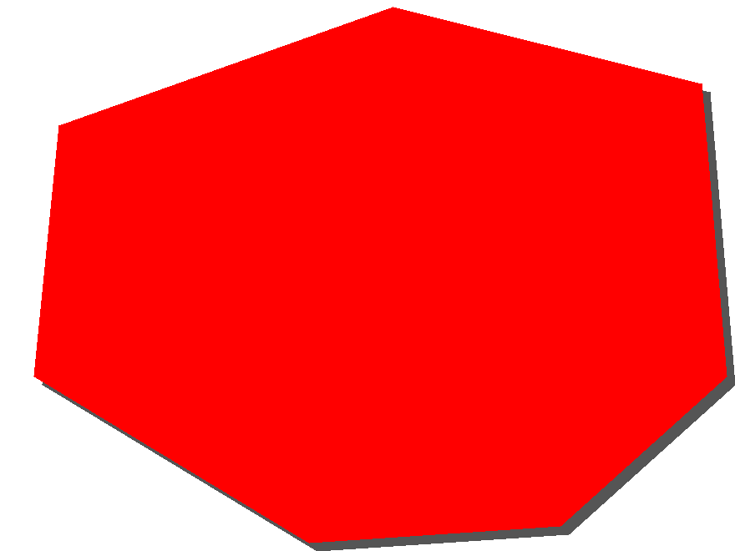 symbool 1: displacementX=10 displacementY=10 symbool 2: zelfde vlak zonder displacement
PerpendicularOffset (SLD/SE 1.1) Afstand parallel aan lijn | Lijn parallel aan de omtrek van het vlak op een afstand in pixels. Positief getal tekent de lijn aan de binnenkant, negatief getal aan de buitenkant. | afstand in aangegeven eenheid | 0 | / zie voorbeeld bij Lijn symbolen /

Kenmerken van lijn symbolen | Lijnen met een fill en stroke kunnen gemaakt worden door twee lijnen te beschrijven, waarbij de lijn die de binnenkant verbeeldt bovenop de buitenste lijn ligt, die dikker is. Zulke lijnen zijn samengestelde symbolen; vul hiervoor twee kolommen in. |  |  | outer line: stroke=#333333 stroke-width=5 linecap=round inner line: stroke=#6699FF stroke-width=3 linecap=round
Symbol attribuut | Omschrijving | Domein | Default | Voorbeeld
Stroke - stroke Lijnkleur | RGB kleur van de lijn, hexadecimaal geschreven in de vorm #RRGGBB | rgb | #000000 | stroke=#000000 stroke=width=3
Stroke - stroke-width Lijndikte | Lijndikte | floating point nr | 1
Stroke - stroke-opacity Lijn - ondoorzichtigheid | Ondoorschijnendheid (omgekeerde van transparancy), waarbij 1.0 = niet transparant | 0.0 - 1.0 | 1 | stroke=#ff0000 stroke-opacity=0.5
Stroke - stroke-dasharray Lijn - streeppatroon | Patroon van de onderbreking, lengte van de streepjes en lengte tussen de streepjes in aantal pixels |  | ononderbroken lijn | stroke=#0000FF stroke-width=3 dasharray=5 2
Stroke - stroke-linecap Lijneinde | Vorm van begin en eind van een lijnstuk | butt, round, square | systeem afhankelijk
Stroke - stroke-linejoin Lijn - Verbindingstype | Vorm die bij hoeken in een lijn gebruikt wordt | mitre, round, bevel | systeem afhankelijk
Stroke - stroke-dashoffset Lijn - patrooninspringing | afstand van het begin van de lijn tot waar de dash moet beginnen | floating point nr | geen offset | stroke=#ff0000 stroke-width=30 stroke-linecap=butt stroke-dasharray=15 15 15 15 40 15 links: dash-offset=0.0 rechts: dash-offset=30
Stroke - GraphicFill - ExternalGraphic Lijnvulling - afbeelding | Afbeelding waarmee de lijn gevuld wordt. |  |  | 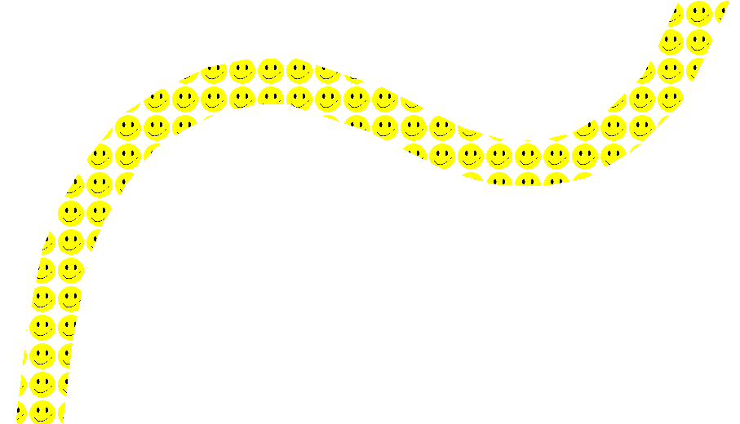 OnlineResource=smiley.png size=35 stroke-width=40

Stroke - GraphicFill - Mark - WellKnownName Lijnvulling - teken - naam | Vulling van de lijn met een bekende vorm, zoals vierkant, cirkel, driehoek, ster, kruis, X. | Afhankelijk van software, in ieder geval “square”, “circle”, “triangle”, “star”, “cross”, en “x | square | WellKnownName=x fill=#ff0000 size=25 stroke-width=40
Stroke - GraphicFill - Mark - OnlineResource (SLD/SE 1.1) Afbeelding - teken - externe bron | Verwijzing naar externe bron voor de mark.
Stroke - GraphicFill - Mark - MarkIndex (SLD/SE 1.1) Afbeelding - teken - indexnummer | Het volgnummer van het gewenste teken in een gerefereerde fontset
Stroke - GraphicFill - Mark - Stroke - stroke Lijnvulling - teken - kaderkleur | Kleur van de grenslijn van de marker, hexadecimaal geschreven in de vorm #RRGGBB | rgb | geen lijn
Stroke - GraphicFill - Mark - Stroke - stroke-width Lijnvulling - teken - kaderbreedte | Breedte van de grenslijn van de marker | floating point nr | 1
Stroke - GraphicFill - Size Lijnvulling - afbeelding - grootte | Absolute grootte in pixels van de afbeelding of mark waarmee de lijn gevuld wordt. | floating point nr | 6 als mark ware grootte als externalgraphic
Stroke - GraphicFill - Opacity Lijnvulling - afbeelding - ondoorzichtigheid | Ondoorschijnendheid (omgekeerde van transparancy), waarbij 1.0 = niet transparant | 0.0 - 1.0 | 1
Stroke - GraphicFill - Rotation Lijnvulling - afbeelding - rotatie | Rotatie van de afbeelding of mark in graden. | 0.0 - 360 | 0.0 (geen rotatie)
Stroke - GraphicStroke - ExternalGraphic Afbeeldinglijn - afbeelding | Herhaalde lijnafbeelding die wordt getekend op de lijn en meegebogen met de lijn |  |  | 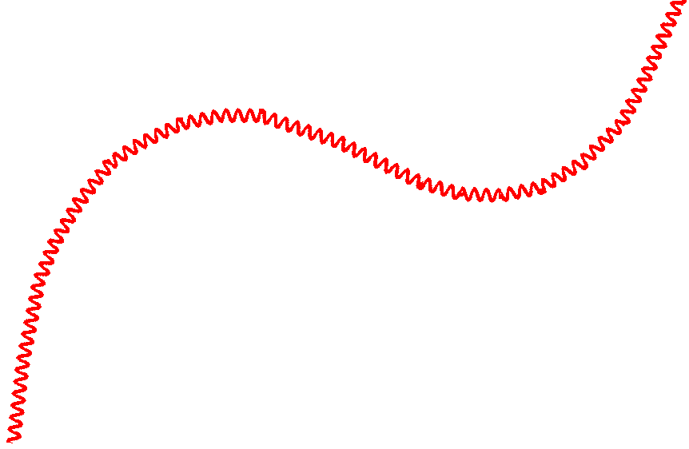 OnlineResource=wave.png size=60

Stroke - GraphicStroke - Mark - WellKnownName Afbeeldinglijn - teken - naam | Herhaalde vorm die wordt getekend op de lijn en meegebogen met de lijn. De vorm is een bekende vorm, zoals vierkant, cirkel, driehoek, ster, kruis, X. | Afhankelijk van software, in ieder geval “square”, “circle”, “triangle”, “star”, “cross”, en “x | square | fill=#ff0000 size=40 wellKnownName=x
Stroke - GraphicStroke - Mark - OnlineResource (SLD/SE 1.1) Afbeelding - teken - externe bron | Verwijzing naar externe bron voor de mark.
Stroke - GraphicStroke - Mark - MarkIndex (SLD/SE 1.1) Afbeelding - teken - indexnummer | Het volgnummer van het gewenste teken in een gerefereerde fontset
Stroke - GraphicStroke - Mark - Fill - fill Afbeeldinglijn - teken - vulling - kleur | Kleur van de vulling van de marker in het vlak, hexadecimaal geschreven in de vorm #RRGGBB | rgb | #808080
Stroke - GraphicStroke - Mark - Fill - fill-opacity Afbeeldinglijn - teken - vulling - ondoorzichtigheid | Ondoorschijnendheid van de vulling van de marker in het vlak | 0.0 - 1.0 | 1
Stroke - GraphicStroke - Mark - Stroke - stroke Afbeeldinglijn - teken - kaderkleur | Kleur van de grenslijn van de marker, hexadecimaal geschreven in de vorm #RRGGBB | rgb | geen lijn
Stroke - GraphicStroke - Size Afbeeldinglijn - grootte | Absolute grootte in pixels van de afbeelding of mark waarmee de lijn gevuld wordt. | floating point nr | 6 als mark ware grootte als externalgraphic
Stroke - GraphicStroke - Opacity Afbeeldinglijn - ondoorzichtigheid | Ondoorschijnendheid (omgekeerde van transparancy), waarbij 1.0 = niet transparant | 0.0 - 1.0 | 1
Stroke - GraphicStroke - Rotation Afbeeldinglijn - rotatie | Rotatie van de afbeelding of mark in graden. | 0.0 - 360 | 0.0 (geen rotatie)
Stroke - GraphicStroke - Gap (SLD/SE 1.1) Afbeeldinglijn - afstand | Onderlinge afstand in pixels tussen de reperterende afbeeldingen | pixels of zelf gespecificeerde eenheid | geen afstand | 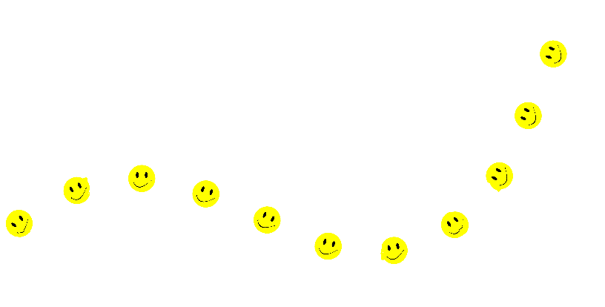 OnlineResource=smiley.png size=40 gap=50
Stroke - GraphicStroke - InitialGap (SLD/SE 1.1) Afbeeldinglijn - inspringing | Afstand in pixels van het begin van de lijn tot waar de eerste afbeelding wordt geplaatst. | pixels of zelf gespecificeerde eenheid | geen inspringing | 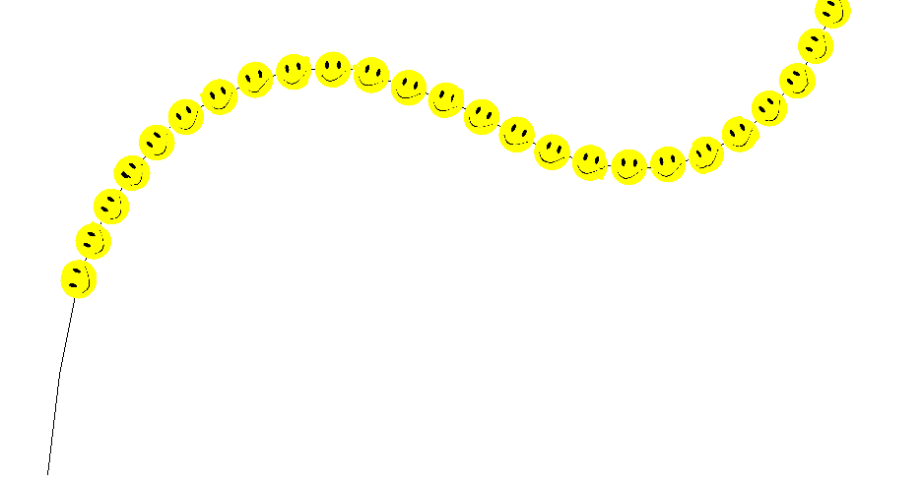 OnlineResource=smiley.png size=20 initialGap=180
PerpendicularOffset (SLD/SE 1.1) Afstand parallel aan lijn | De lijn wordt parallel aan de oorspronkelijke lijn getekend. Afstand in pixels; positief getal voor links van de oorspronkelijke geometrie, negatief voor rechts. | pixels of zelf gespecificeerde eenheid | geen afstand | 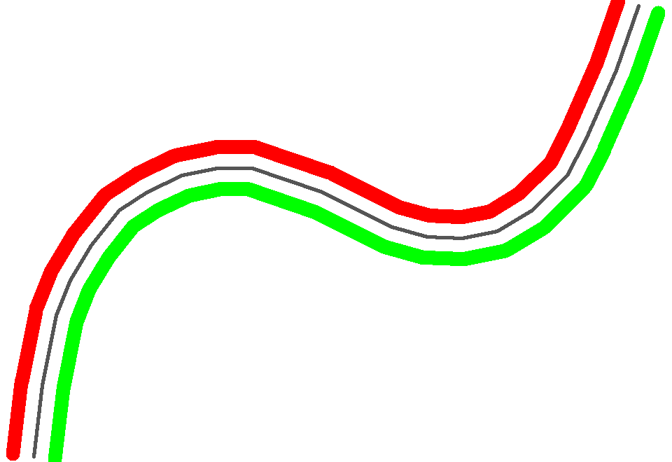 oorspr. lijn: zwart symbool 1: stroke=#ff0000 stroke-width=20 perpendicularOffset= 30 symbool 2: stroke: #00ff00 stroke-width=20 perpendicularOffset= -30
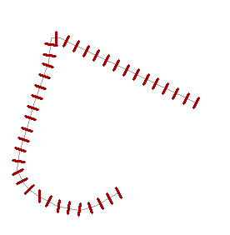
Stroke - Hashstroke - Size (niet mogelijk in SLD/SE) Gestreepte lijn - lijndikte streep | Lijndikte van de streepjes van een dooergaande lijn die uit streepjes is opgebouwd | afstand in aangegeven eenheid
Stroke - Hashstroke - Rotation (niet mogelijk in SLD/SE) Gestreepte lijn - streeprotatie | Hoek die de streepjes maken t.o.v. de doorgaande lijn | 0 - 360 | 90
Stroke - Hashstroke - StrokeLength (niet mogelijk in SLD/SE) Gestreepte lijn - streeplengte | Lengte van de streepjes | afstand in aangegeven eenheid
Stroke - Hashstroke - Separation (niet mogelijk in SLD/SE) Gestreepte lijn - streepafstand | Afstand tussen de streepjes | afstand in aangegeven eenheid
Stroke - Decoration - MarkerCount (niet mogelijk in SLD/SE) Lijnversiering - aantal tekens | Aantal markers (alleen aan begin of ook aan eind) | 1, 2
Stroke - Decoration -Switchfirst (niet mogelijk in SLD/SE) Lijnversiering - eerste omkeren | Richting van eerste marker 180 gr draaien (ja of nee) |  |  | pijlpunten aan begin en eind van een lijn
Stroke - Decoration - Switchall (niet mogelijk in SLD/SE) Lijnversiering - Beide omkeren | Richting van beide markers 180 gr draaien (ja of nee)
Stroke - Decoration - Mark - Fill - fill (niet mogelijk in SLD/SE) Lijnversiering - teken - vulling - kleur | Kleur van de vulling van de extra markers, hexadecimaal geschreven in de vorm #RRGGBB
Stroke - Decoration - Mark - WellKnownName (niet mogelijk in SLD/SE) Lijnversiering - teken - naam | Vorm die wordt getekend aan het berig en/of eind van de lijn. De vorm is een bekende vorm, zoals vierkant, cirkel, driehoek, ster, kruis, X.
Stroke - Decoration - Mark - OnlineResource (niet mogelijk in SLD/SE) Lijnversiering - teken - externe bron | Verwijzing naar externe bron voor de marker.
Stroke - Decoration - Mark - MarkIndex (niet mogelijk in SLD/SE) Extra markers Afbeelding - teken - indexnummer | Het volgnummer van het gewenste teken in een gerefereerde fontset
Stroke - Decoration- Mark - Stroke - stroke (niet mogelijk in SLD/SE) Lijnversiering - teken - kaderkleur | Kleur van de vbuitenkant van de extra markers, hexadecimaal geschreven in de vorm #RRGGBB
Stroke - Decoration - Size (niet mogelijk in SLD/SE) Lijnversiering - grootte | Absolute grootte in pixels van de afbeelding of mark waarmee de lijn gevuld wordt.
Stroke - Decoration - Opacity (niet mogelijk in SLD/SE) Lijnversiering - ondoorzichtigheid | Ondoorschijnendheid (omgekeerde van transparancy), waarbij 1.0 = niet transparant

Kenmerken van punt symbolen
Symbol attribuut | Omschrijving | Domein | Default | Voorbeeld
Graphic - ExternalGraphic Afbeelding - externe bron | Afbeelding die de punt symboliseert. In SLD 1.0 is dit een URL. In SLD/SE 1.1 kan dit inline content zijn in base64 encoding of embedded XML.
Graphic - Mark - WellKnownName Afbeelding - teken - naam | Puntsymbool met een bekende vorm, zoals vierkant, cirkel, driehoek, ster, kruis, X. | Afhankelijk van software, in ieder geval “square”, “circle”, “triangle”, “star”, “cross”, en “x | square | mark wellknownname=circle fill=#FF0000 size=6
Graphic - Mark - OnlineResource (SLD/SE 1.1) Afbeelding - teken - externe bron | Verwijzing naar externe bron voor de mark.
Graphic - Mark - MarkIndex (SLD/SE 1.1) Afbeelding - teken - indexnummer | Het volgnummer van het gewenste teken in een gerefereerde fontset
Graphic - Mark - Fill - fill Afbeelding - teken - vulling - kleur | Kleur van de vulling van de marker in het vlak, hexadecimaal geschreven in de vorm #RRGGBB | rgb | geen vulling
Graphic - Mark - Fill - fill-opacity Afbeelding - teken - vulling - ondoorzichtigheid | Ondoorschijnendheid van de vulling van de marker in het vlak | 0.0 - 1.0 | 1 | mark wellknownname=triangle fill=#009900 fill-opacity=0.2 stroke=#000000 stroke-width=2
Graphic - Mark - Stroke - stroke Afbeelding - teken - kaderkleur | Kleur van de grenslijn van de marker, hexadecimaal geschreven in de vorm #RRGGBB | rgb | geen lijn | mark wellknownname=circle fill=#FF0000 stroke=#000000 stroke-width=2
Graphic - Mark - Stroke - stroke-width Afbeelding - teken - kaderbreedte | Breedte van de grenslijn van de marker | floating point nr | 1
Graphic - Mark - Stroke - stroke-opacity Afbeelding - teken - kader - ondoorzichtigheid | Ondoorschijnendheid van de grenslijn van de marker | 0.0 - 1.0 | 1
Graphic - Size Afbeelding - grootte | Grootte van het puntsymbool in points of pixels | floating point nr | 6 als mark ware grootte als externalgraphic | mark wellknownname=square fill=#009900 size=12 rotation=45
Graphic - Opacity Afbeelding - ondoorzichtigheid | Ondoorschijnendheid (omgekeerde van transparancy), waarbij 1.0 = niet transparant | 0.0 - 1.0 | 1
Graphic - Rotation Afbeelding - rotatie | Draaiïngshoek van het puntsymbool | 0.0 - 360 | 0
AnchorPoint (SLD/SE 1.1) Afbeelding - plaatsingspunt | Geeft met x, y vector aan waar het plaatsingspunt van de afbeelding is. | 0.0 - 1.0 | x=0.5, y=0.5 | oorspr. symbool: kleine rode cirkel mark wellKnownName=triangle fill=#55ff55 size=50 AnchorPointX=0.5 AnchorPointY=1
Displacement (SLD/SE 1.1) Afbeelding - verschuiving | Geeft met x, y vector de verplaatsing aan van de afbeelding ten opzichte van het plaatsingspunt | getal in zelf gespecificeerde eenheid | x=0, y=0 | / zie voorbeeld bij vlaksymbolen /

Kenmerken van tekst
Symbol attribuut | Omschrijving | Domein | Default | Voorbeeld
Label Label | Naam van het Feature attribuut waar de tekst in staat die getoond moet worden. |  |  | propertyName=plaatsnaam fill=#000000
Label - FormatNumber (SLD/SE 1.1) Label - nummerformattering | Functie waarmee een te visualiseren getal kan worden geformatteerd (leading/trailing zeros, aantal decimalen, etc)
Label - FormatDate (SLD/SE 1.1) Label - datum formattering | Functie waarmee een te visualiseren datum en tijd kan worden geformatteerd (volgorde dag/maand/jaar, uitschrijven als tekst in taal, etc)
Label - string functies (SLD/SE 1.1) Label - tekst functies | Substring - Functie waarmee een deel van de tekst kan worden geselecteerd voor visualisatie Concatenate - Functie waarmee tekst kan worden gecombineerd ChangeCase - Functie waarmee lowercase <-> uppercase vervanging kan worden gedaan Trim - Functie waarmee begin- en/of eindtekens van een tekst kunnen worden gestript StringPosition - Geeft de positie van een lookupstring in de tekst StringLength - Geeft de lengte van de tekst (aantal karakters)
Label - ChangeCase - SmallCaps (niet mogelijk in SLD/SE) Label - wijzig case - kleinkapitalen | Weergeven van de tekst in smallcaps.
Fill - fill Kleur | Kleur van de tekst, hexadecimaal geschreven in de vorm #RRGGBB | rgb | #000000 | propertyName=plaatsnaam fill=#000000
Fill - fill-opacity Ondoorzichtigheid | Ondoorschijnendheid (omgekeerde van transparancy), waarbij 1.0 = niet transparant | 0.0 - 1.0 | 1
font-family Lettertype | Naam van de font (lettertype) | systeem afhankelijk | systeem afhankelijk | font-family=Arial
font-style Letterstijl | normaal of schuin | normal/italic/oblique | normal | font-size=12
font-weight Lettergewicht | normaal of vet | normal/bold | normal | font-style=normal
font-size Lettergrootte | Grootte in pixels | pixels | 10 | font-weight=bold
letter spacing (niet mogelijk in SLD/SE) letter spatiëring | afstand tussen de letters in een woord | length in gespecificeerde eenheid | normal
text-decoration (niet mogelijk in SLD/SE) onderstreping | geen, onderstreept, doorgestreept of met een streep boven de tekst | none/ underline/ line-through/ overline | none
text-box - border (niet mogelijk in SLD/SE) tekstvak - kader | rechthoekige rand om de tekst heen | width in gespecificeerde eenheid; color in rgb | geen border
text-box - padding (niet mogelijk in SLD/SE) tekstvak - tussenruimte | rechthoekige ruimte om de tekst heen, tussen de inhoud van het tekstvak en de rand. | length in gespecificeerde eenheid | geen padding
text-box - fill (niet mogelijk in SLD/SE) tekstvak - kleur | kleur van rechthoekige ruimte om de tekst heen | rgb | geen fill
Halo - fill tekstkader - kleur | Kleur van de rand om de tekst, hexadecimaal geschreven in de vorm #RRGGBB | rgb | #FFFFFF
Halo - fill-opacity Tekstkader - ondoorzichtigheid | Ondoorschijnendheid (omgekeerde van transparancy), waarbij 1.0 = niet transparant | 0.0 - 1.0 | 1
Halo - Radius Tekstkader - radius | Dikte van de rand die om de letters heen komt in pixels | floating point nr | 1
PointPlacement - AnchorPoint Puntplaatsing - plaatsingspunt | X,y coordinaten waar de tekst moet beginnen relatief ten opzichte van de centroide van het vlak. 0.0 is linksbeneden, 1.0 is rechtsboven. (vgl. links/rechts/midden uitlijnen) | 0.0 - 1.0 | x=0,y=0.5 | x=0.5 y=0.5
PointPlacement - Displacement Puntplaatsing - verschuiving | X,y offset relatief t.o.v. van het puntcoördinaat | getal in zelf gespecificeerde eenheid | x=0,y=0
PointPlacement - Rotation Puntplaatsing - rotatie | Rotatie van de tekst | 0.0 - 360 | 0 | rotation= - 45 anchorX=0.5 anchorY=0.0 displacementX=0 displacementY=25 fill=#990099
LinePlacement - PerpendicularOffset Lijnplaatsing - afstand | Afstand relatief van de tekst tot de lijn in pixels. | pixels of zelf gespecificeerde eenheid | geen afstand | / zie voorbeeld bij lijnsymbolen /
LinePlacement - IsRepeated (SLD/SE 1.1) Lijnplaatsing - herhalend | De tekst wordt regelmatig herhaald langs de lijn. | boolean | false | links: IsRepeated=true rechts: IsRepeated=false
LinePlacement - InitialGap (SLD/SE 1.1) Lijnplaatsing - inspringing | Afstand in pixels van het begin van de lijn tot waar de eerste tekst wordt geplaatst. | pixels of zelf gespecificeerde eenheid | geen inspringing | 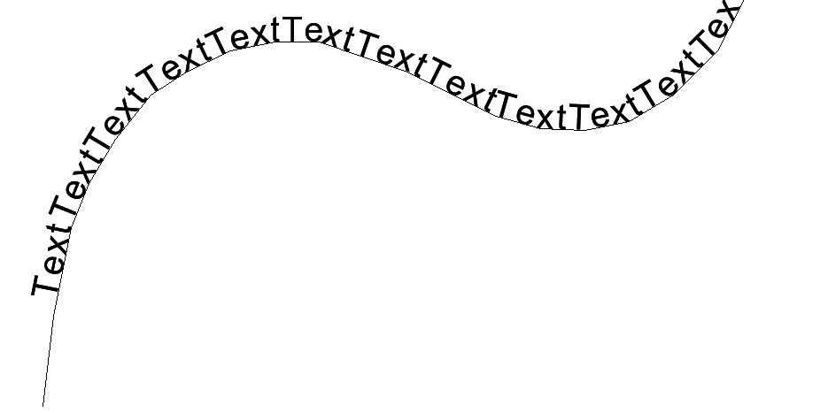 IsRepeated=true InitialGap=120
LinePlacement - Gap (SLD/SE 1.1) Lijnplaatsing - afstand | Onderlinge afstand in pixels tussen de reperterende tekst | pixels of zelf gespecificeerde eenheid | geen afstand | 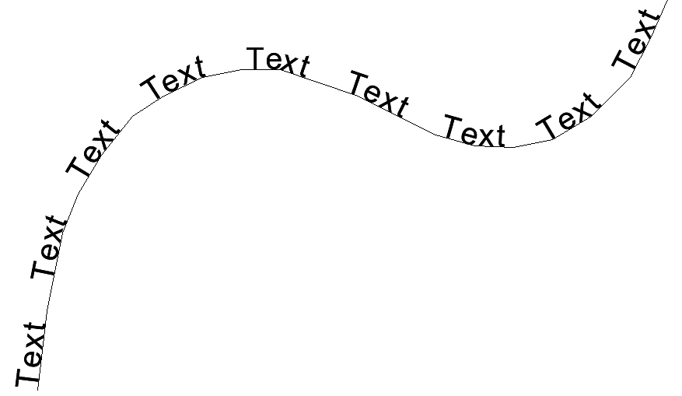 IsRepeated=true Gap=50
LinePlacement - IsAligned (SLD/SE 1.1) Lijnplaatsing - parallel | Bij waarde 'false' wordt de tekst horizontaal geplaatst, bij waarde 'true' wordt de tekst met de lijn mee geplaatst. | boolean | true |  IsAligned=false

Vlaksymbolen
In deze tab met vlaksymbolen wordt een overzicht geboden van symboliek die bruikbaar is bij de presentatie van verschillende omgevingsdocumenten. Dit is een zogenaamde enkelvoudige code, dat wil zeggen: geen aparte aanduiding voor vlakkleur, vulling, lijnstructuur en lijnkleur maar 1 code voor de complete symboliek. De opsteller van het omgevingsdocument bepaalt zelf welk symbool voor een bepaald informatieobject gebruikt wordt. Daarnaast kan een harmonisatietabel ook op basis van beschikbare waardenlijsten een standaard symboliek toekennen. In onderstaand overzicht van vlaksymbolen wordt onderscheid gemaakt op basis van vlakken met of zonder arceringen/vlakvulling en het wel of niet gebruiken van een omtreklijn. Daarnaast kan er onderscheid gemaakt zijn in het gebruikte lijntype als omtreklijn. De gecombineerde lettercode met volgnummer wordt als volgt verklaard: • v – vlak • a – arcering • o – zonder vulling • s – volledige vlakvulling • z – zonder lijn • g – gesloten lijn • h – onderbroken lijn • t – transparant Totaal 920 vlaksymbolen

Vlak symbolen (zonder transparantie met een gesloten zwarte lijn)

Description |  | Vlak zonder transparantie met een gesloten lijn | Vlak zonder transparantie met een gesloten lijn | Vlak zonder transparantie met een gesloten lijn | Vlak zonder transparantie met een gesloten lijn | Vlak zonder transparantie met een gesloten lijn | Vlak zonder transparantie met een gesloten lijn | Vlak zonder transparantie met een gesloten lijn | Vlak zonder transparantie met een gesloten lijn | Vlak zonder transparantie met een gesloten lijn | Vlak zonder transparantie met een gesloten lijn | Vlak zonder transparantie met een gesloten lijn | Vlak zonder transparantie met een gesloten lijn | Vlak zonder transparantie met een gesloten lijn | Vlak zonder transparantie met een gesloten lijn | Vlak zonder transparantie met een gesloten lijn | Vlak zonder transparantie met een gesloten lijn | Vlak zonder transparantie met een gesloten lijn | Vlak zonder transparantie met een gesloten lijn | Vlak zonder transparantie met een gesloten lijn | Vlak zonder transparantie met een gesloten lijn | Vlak zonder transparantie met een gesloten lijn | Vlak zonder transparantie met een gesloten lijn | Vlak zonder transparantie met een gesloten lijn | Vlak zonder transparantie met een gesloten lijn | Vlak zonder transparantie met een gesloten lijn | Vlak zonder transparantie met een gesloten lijn | Vlak zonder transparantie met een gesloten lijn | Vlak zonder transparantie met een gesloten lijn | Vlak zonder transparantie met een gesloten lijn | Vlak zonder transparantie met een gesloten lijn
Example
SymbolName |  | vsg001 | vsg002 | vsg003 | vsg004 | vsg005 | vsg006 | vsg007 | vsg008 | vsg009 | vsg010 | vsg011 | vsg012 | vsg013 | vsg014 | vsg015 | vsg016 | vsg017 | vsg018 | vsg019 | vsg020 | vsg021 | vsg022 | vsg023 | vsg024 | vsg025 | vsg026 | vsg027 | vsg028 | vsg029 | vsg030
FeatureType name |  | Locatie | Locatie | Locatie | Locatie | Locatie | Locatie | Locatie | Locatie | Locatie | Locatie | Locatie | Locatie | Locatie | Locatie | Locatie | Locatie | Locatie | Locatie | Locatie | Locatie | Locatie | Locatie | Locatie | Locatie | Locatie | Locatie | Locatie | Locatie | Locatie | Locatie
Filter |  | tpod:symbool = vsg001 | tpod:symbool = vsg002 | tpod:symbool = vsg003 | tpod:symbool = vsg004 | tpod:symbool = vsg005 | tpod:symbool = vsg006 | tpod:symbool = vsg007 | tpod:symbool = vsg008 | tpod:symbool = vsg009 | tpod:symbool = vsg010 | tpod:symbool = vsg011 | tpod:symbool = vsg012 | tpod:symbool = vsg013 | tpod:symbool = vsg014 | tpod:symbool = vsg015 | tpod:symbool = vsg016 | tpod:symbool = vsg017 | tpod:symbool = vsg018 | tpod:symbool = vsg019 | tpod:symbool = vsg020 | tpod:symbool = vsg021 | tpod:symbool = vsg022 | tpod:symbool = vsg023 | tpod:symbool = vsg024 | tpod:symbool = vsg025 | tpod:symbool = vsg026 | tpod:symbool = vsg027 | tpod:symbool = vsg028 | tpod:symbool = vsg029 | tpod:symbool = vsg030
Geometry |  | geometrie | geometrie | geometrie | geometrie | geometrie | geometrie | geometrie | geometrie | geometrie | geometrie | geometrie | geometrie | geometrie | geometrie | geometrie | geometrie | geometrie | geometrie | geometrie | geometrie | geometrie | geometrie | geometrie | geometrie | geometrie | geometrie | geometrie | geometrie | geometrie | geometrie
ReferenceScale |  | 1000 | 1000 | 1000 | 1000 | 1000 | 1000 | 1000 | 1000 | 1000 | 1000 | 1000 | 1000 | 1000 | 1000 | 1000 | 1000 | 1000 | 1000 | 1000 | 1000 | 1000 | 1000 | 1000 | 1000 | 1000 | 1000 | 1000 | 1000 | 1000 | 1000
MinScale |  | 500 | 500 | 500 | 500 | 500 | 500 | 500 | 500 | 500 | 500 | 500 | 500 | 500 | 500 | 500 | 500 | 500 | 500 | 500 | 500 | 500 | 500 | 500 | 500 | 500 | 500 | 500 | 500 | 500 | 500
MaxScale |  | 10000 | 10000 | 10000 | 10000 | 10000 | 10000 | 10000 | 10000 | 10000 | 10000 | 10000 | 10000 | 10000 | 10000 | 10000 | 10000 | 10000 | 10000 | 10000 | 10000 | 10000 | 10000 | 10000 | 10000 | 10000 | 10000 | 10000 | 10000 | 10000 | 10000
LayerName
Fill - fill |  | #ebf0d2 | #d2ffa5 | #b45fd2 | #64aa2d | #ffc8be | #ff3c82 | #ffa096 | #f091be | #ff9b00 | #28c846 | #ff6923 | #ebc3d7 | #9b32cd | #dc9b78 | #009b00 | #82a591 | #ff78a0 | #b9d746 | #82c846 | #0000ff | #cdcdcd | #00ffff | #afcde1 | #5757ff | #ff0000 | #ffff00 | #ffffb4 | #c8a0d7 | #fad2ff | #ebe1eb
Fill - fill-opacity
Fill - GraphicFill - ExternalGraphic
Fill - GraphicFill - Mark - WellKnownName
Fill - GraphicFill - Mark - OnlineResource
Fill - GraphicFill - Mark - MarkIndex
Fill - GraphicFill - Mark - Xoffset
Fill - GraphicFill - Mark - Yoffset
Fill - GraphicFill - Mark - Xseparation
Fill - GraphicFill - Mark - Yseparation
Fill - GraphicFill - Mark - Fill - fill
Fill - GraphicFill - Mark - Fill - fill-opacity
Fill - GraphicFill - Mark - Stroke - stroke
Fill - GraphicFill - Size
Fill - GraphicFill - Opacity
Fill - GraphicFill - Rotation
Stroke - stroke |  | #000001 | #000001 | #000001 | #000001 | #000001 | #000001 | #000001 | #000001 | #000001 | #000001 | #000001 | #000001 | #000001 | #000001 | #000001 | #000001 | #000001 | #000001 | #000001 | #000001 | #000001 | #000001 | #000001 | #000001 | #000001 | #000001 | #000001 | #000001 | #000001 | #000001
Stroke - stroke-width |  | 1 | 1 | 1 | 1 | 1 | 1 | 1 | 1 | 1 | 1 | 1 | 1 | 1 | 1 | 1 | 1 | 1 | 1 | 1 | 1 | 1 | 1 | 1 | 1 | 1 | 1 | 1 | 1 | 1 | 1
Stroke - stroke-opacity |  | 1 | 1 | 1 | 1 | 1 | 1 | 1 | 1 | 1 | 1 | 1 | 1 | 1 | 1 | 1 | 1 | 1 | 1 | 1 | 1 | 1 | 1 | 1 | 1 | 1 | 1 | 1 | 1 | 1 | 1
Stroke - stroke-dasharray
Stroke - stroke-linecap
Stroke - stroke-linejoin |  | round | round | round | round | round | round | round | round | round | round | round | round | round | round | round | round | round | round | round | round | round | round | round | round | round | round | round | round | round | round
Stroke - dashoffset
Displacement
PerpendicularOffset

Vlak symbolen (zonder transparantie met een gesloten gekleurde lijn)

Description |  | Vlak zonder transparantie met een gesloten lijn | Vlak zonder transparantie met een gesloten lijn | Vlak zonder transparantie met een gesloten lijn | Vlak zonder transparantie met een gesloten lijn | Vlak zonder transparantie met een gesloten lijn | Vlak zonder transparantie met een gesloten lijn | Vlak zonder transparantie met een gesloten lijn | Vlak zonder transparantie met een gesloten lijn | Vlak zonder transparantie met een gesloten lijn | Vlak zonder transparantie met een gesloten lijn | Vlak zonder transparantie met een gesloten lijn | Vlak zonder transparantie met een gesloten lijn | Vlak zonder transparantie met een gesloten lijn | Vlak zonder transparantie met een gesloten lijn | Vlak zonder transparantie met een gesloten lijn | Vlak zonder transparantie met een gesloten lijn | Vlak zonder transparantie met een gesloten lijn | Vlak zonder transparantie met een gesloten lijn | Vlak zonder transparantie met een gesloten lijn | Vlak zonder transparantie met een gesloten lijn | Vlak zonder transparantie met een gesloten lijn | Vlak zonder transparantie met een gesloten lijn | Vlak zonder transparantie met een gesloten lijn | Vlak zonder transparantie met een gesloten lijn | Vlak zonder transparantie met een gesloten lijn | Vlak zonder transparantie met een gesloten lijn | Vlak zonder transparantie met een gesloten lijn | Vlak zonder transparantie met een gesloten lijn | Vlak zonder transparantie met een gesloten lijn | Vlak zonder transparantie met een gesloten lijn
Example
SymbolName |  | vsg101 | vsg102 | vsg103 | vsg104 | vsg105 | vsg106 | vsg107 | vsg108 | vsg109 | vsg110 | vsg111 | vsg112 | vsg113 | vsg114 | vsg115 | vsg116 | vsg117 | vsg118 | vsg119 | vsg120 | vsg121 | vsg122 | vsg123 | vsg124 | vsg125 | vsg126 | vsg127 | vsg128 | vsg129 | vsg130
FeatureType name |  | Locatie | Locatie | Locatie | Locatie | Locatie | Locatie | Locatie | Locatie | Locatie | Locatie | Locatie | Locatie | Locatie | Locatie | Locatie | Locatie | Locatie | Locatie | Locatie | Locatie | Locatie | Locatie | Locatie | Locatie | Locatie | Locatie | Locatie | Locatie | Locatie | Locatie
Filter |  | tpod:symbool = vsg101 | tpod:symbool = vsg102 | tpod:symbool = vsg103 | tpod:symbool = vsg104 | tpod:symbool = vsg105 | tpod:symbool = vsg106 | tpod:symbool = vsg107 | tpod:symbool = vsg108 | tpod:symbool = vsg109 | tpod:symbool = vsg110 | tpod:symbool = vsg111 | tpod:symbool = vsg112 | tpod:symbool = vsg113 | tpod:symbool = vsg114 | tpod:symbool = vsg115 | tpod:symbool = vsg116 | tpod:symbool = vsg117 | tpod:symbool = vsg118 | tpod:symbool = vsg119 | tpod:symbool = vsg120 | tpod:symbool = vsg121 | tpod:symbool = vsg122 | tpod:symbool = vsg123 | tpod:symbool = vsg124 | tpod:symbool = vsg125 | tpod:symbool = vsg126 | tpod:symbool = vsg127 | tpod:symbool = vsg128 | tpod:symbool = vsg129 | tpod:symbool = vsg130
Geometry |  | geometrie | geometrie | geometrie | geometrie | geometrie | geometrie | geometrie | geometrie | geometrie | geometrie | geometrie | geometrie | geometrie | geometrie | geometrie | geometrie | geometrie | geometrie | geometrie | geometrie | geometrie | geometrie | geometrie | geometrie | geometrie | geometrie | geometrie | geometrie | geometrie | geometrie
ReferenceScale |  | 1000 | 1000 | 1000 | 1000 | 1000 | 1000 | 1000 | 1000 | 1000 | 1000 | 1000 | 1000 | 1000 | 1000 | 1000 | 1000 | 1000 | 1000 | 1000 | 1000 | 1000 | 1000 | 1000 | 1000 | 1000 | 1000 | 1000 | 1000 | 1000 | 1000
MinScale |  | 500 | 500 | 500 | 500 | 500 | 500 | 500 | 500 | 500 | 500 | 500 | 500 | 500 | 500 | 500 | 500 | 500 | 500 | 500 | 500 | 500 | 500 | 500 | 500 | 500 | 500 | 500 | 500 | 500 | 500
MaxScale |  | 10000 | 10000 | 10000 | 10000 | 10000 | 10000 | 10000 | 10000 | 10000 | 10000 | 10000 | 10000 | 10000 | 10000 | 10000 | 10000 | 10000 | 10000 | 10000 | 10000 | 10000 | 10000 | 10000 | 10000 | 10000 | 10000 | 10000 | 10000 | 10000 | 10000
LayerName
Fill - fill |  | #ebf0d2 | #d2ffa5 | #b45fd2 | #64aa2d | #ffc8be | #ff3c82 | #ffa096 | #f091be | #ff9b00 | #28c846 | #ff6923 | #ebc3d7 | #9b32cd | #dc9b78 | #009b00 | #82a591 | #ff78a0 | #b9d746 | #82c846 | #0000ff | #cdcdcd | #00ffff | #afcde1 | #5757ff | #ff0000 | #ffff00 | #ffffb4 | #c8a0d7 | #fad2ff | #ebe1eb
Fill - fill-opacity
Fill - GraphicFill - ExternalGraphic
Fill - GraphicFill - Mark - WellKnownName
Fill - GraphicFill - Mark - OnlineResource
Fill - GraphicFill - Mark - MarkIndex
Fill - GraphicFill - Mark - Xoffset
Fill - GraphicFill - Mark - Yoffset
Fill - GraphicFill - Mark - Xseparation
Fill - GraphicFill - Mark - Yseparation
Fill - GraphicFill - Mark - Fill - fill
Fill - GraphicFill - Mark - Fill - fill-opacity
Fill - GraphicFill - Mark - Stroke - stroke
Fill - GraphicFill - Size
Fill - GraphicFill - Opacity
Fill - GraphicFill - Rotation
Stroke - stroke |  | #b9bea0 | #a0cd73 | #822da0 | #327800 | #ff3c82 | #cd0a50 | #cd6e64 | #be5f8c | #cd6900 | #009614 | #cd3700 | #b991a5 | #69009b | #aa6946 | #006900 | #50735f | #cd4687 | #87a514 | #509614 | #0000cd | #9b9b9b | #00cdcd | #7d9baf | #2525cd | #cd0000 | #cdcd00 | #cdcd82 | #966ea5 | #c8a0cd | #c3b9c3
Stroke - stroke-width |  | 3 | 3 | 3 | 3 | 3 | 3 | 3 | 3 | 3 | 3 | 3 | 3 | 3 | 3 | 3 | 3 | 3 | 3 | 3 | 3 | 3 | 3 | 3 | 3 | 3 | 3 | 3 | 3 | 3 | 3
Stroke - stroke-opacity |  | 1 | 1 | 1 | 1 | 1 | 1 | 1 | 1 | 1 | 1 | 1 | 1 | 1 | 1 | 1 | 1 | 1 | 1 | 1 | 1 | 1 | 1 | 1 | 1 | 1 | 1 | 1 | 1 | 1 | 1
Stroke - stroke-dasharray
Stroke - stroke-linecap
Stroke - stroke-linejoin |  | round | round | round | round | round | round | round | round | round | round | round | round | round | round | round | round | round | round | round | round | round | round | round | round | round | round | round | round | round | round
Stroke - dashoffset
Displacement
PerpendicularOffset

Vlak symbolen (met transparantie met een gesloten zwarte lijn)

Description |  | Vlak met transparantie met een gesloten lijn | Vlak met transparantie met een gesloten lijn | Vlak met transparantie met een gesloten lijn | Vlak met transparantie met een gesloten lijn | Vlak met transparantie met een gesloten lijn | Vlak met transparantie met een gesloten lijn | Vlak met transparantie met een gesloten lijn | Vlak met transparantie met een gesloten lijn | Vlak met transparantie met een gesloten lijn | Vlak met transparantie met een gesloten lijn | Vlak met transparantie met een gesloten lijn | Vlak met transparantie met een gesloten lijn | Vlak met transparantie met een gesloten lijn | Vlak met transparantie met een gesloten lijn | Vlak met transparantie met een gesloten lijn | Vlak met transparantie met een gesloten lijn | Vlak met transparantie met een gesloten lijn | Vlak met transparantie met een gesloten lijn | Vlak met transparantie met een gesloten lijn | Vlak met transparantie met een gesloten lijn | Vlak met transparantie met een gesloten lijn | Vlak met transparantie met een gesloten lijn | Vlak met transparantie met een gesloten lijn | Vlak met transparantie met een gesloten lijn | Vlak met transparantie met een gesloten lijn | Vlak met transparantie met een gesloten lijn | Vlak met transparantie met een gesloten lijn | Vlak met transparantie met een gesloten lijn | Vlak met transparantie met een gesloten lijn | Vlak met transparantie met een gesloten lijn
Example
SymbolName |  | vsgt001 | vsgt002 | vsgt003 | vsgt004 | vsgt005 | vsgt006 | vsgt007 | vsgt008 | vsgt009 | vsgt010 | vsgt011 | vsgt012 | vsgt013 | vsgt014 | vsgt015 | vsgt016 | vsgt017 | vsgt018 | vsgt019 | vsgt020 | vsgt021 | vsgt022 | vsgt023 | vsgt024 | vsgt025 | vsgt026 | vsgt027 | vsgt028 | vsgt029 | vsgt030
FeatureType name |  | Locatie | Locatie | Locatie | Locatie | Locatie | Locatie | Locatie | Locatie | Locatie | Locatie | Locatie | Locatie | Locatie | Locatie | Locatie | Locatie | Locatie | Locatie | Locatie | Locatie | Locatie | Locatie | Locatie | Locatie | Locatie | Locatie | Locatie | Locatie | Locatie | Locatie
Filter |  | tpod:symbool = vsgt001 | tpod:symbool = vsgt002 | tpod:symbool = vsgt003 | tpod:symbool = vsgt004 | tpod:symbool = vsgt005 | tpod:symbool = vsgt006 | tpod:symbool = vsgt007 | tpod:symbool = vsgt008 | tpod:symbool = vsgt009 | tpod:symbool = vsgt010 | tpod:symbool = vsgt011 | tpod:symbool = vsgt012 | tpod:symbool = vsgt013 | tpod:symbool = vsgt014 | tpod:symbool = vsgt015 | tpod:symbool = vsgt016 | tpod:symbool = vsgt017 | tpod:symbool = vsgt018 | tpod:symbool = vsgt019 | tpod:symbool = vsgt020 | tpod:symbool = vsgt021 | tpod:symbool = vsgt022 | tpod:symbool = vsgt023 | tpod:symbool = vsgt024 | tpod:symbool = vsgt025 | tpod:symbool = vsgt026 | tpod:symbool = vsgt027 | tpod:symbool = vsgt028 | tpod:symbool = vsgt029 | tpod:symbool = vsgt030
Geometry |  | geometrie | geometrie | geometrie | geometrie | geometrie | geometrie | geometrie | geometrie | geometrie | geometrie | geometrie | geometrie | geometrie | geometrie | geometrie | geometrie | geometrie | geometrie | geometrie | geometrie | geometrie | geometrie | geometrie | geometrie | geometrie | geometrie | geometrie | geometrie | geometrie | geometrie
ReferenceScale |  | 1000 | 1000 | 1000 | 1000 | 1000 | 1000 | 1000 | 1000 | 1000 | 1000 | 1000 | 1000 | 1000 | 1000 | 1000 | 1000 | 1000 | 1000 | 1000 | 1000 | 1000 | 1000 | 1000 | 1000 | 1000 | 1000 | 1000 | 1000 | 1000 | 1000
MinScale |  | 500 | 500 | 500 | 500 | 500 | 500 | 500 | 500 | 500 | 500 | 500 | 500 | 500 | 500 | 500 | 500 | 500 | 500 | 500 | 500 | 500 | 500 | 500 | 500 | 500 | 500 | 500 | 500 | 500 | 500
MaxScale |  | 10000 | 10000 | 10000 | 10000 | 10000 | 10000 | 10000 | 10000 | 10000 | 10000 | 10000 | 10000 | 10000 | 10000 | 10000 | 10000 | 10000 | 10000 | 10000 | 10000 | 10000 | 10000 | 10000 | 10000 | 10000 | 10000 | 10000 | 10000 | 10000 | 10000
LayerName
Fill - fill |  | #ebf0d2 | #d2ffa5 | #b45fd2 | #64aa2d | #ffc8be | #ff3c82 | #ffa096 | #f091be | #ff9b00 | #28c846 | #ff6923 | #ebc3d7 | #9b32cd | #dc9b78 | #009b00 | #82a591 | #ff78a0 | #b9d746 | #82c846 | #0000ff | #cdcdcd | #00ffff | #afcde1 | #5757ff | #ff0000 | #ffff00 | #ffffb4 | #c8a0d7 | #fad2ff | #ebe1eb
Fill - fill-opacity |  | 0.5 | 0.5 | 0.5 | 0.5 | 0.5 | 0.5 | 0.5 | 0.5 | 0.5 | 0.5 | 0.5 | 0.5 | 0.5 | 0.5 | 0.5 | 0.5 | 0.5 | 0.5 | 0.5 | 0.5 | 0.5 | 0.5 | 0.5 | 0.5 | 0.5 | 0.5 | 0.5 | 0.5 | 0.5 | 0.5
Fill - GraphicFill - ExternalGraphic
Fill - GraphicFill - Mark - WellKnownName
Fill - GraphicFill - Mark - OnlineResource
Fill - GraphicFill - Mark - MarkIndex
Fill - GraphicFill - Mark - Xoffset
Fill - GraphicFill - Mark - Yoffset
Fill - GraphicFill - Mark - Xseparation
Fill - GraphicFill - Mark - Yseparation
Fill - GraphicFill - Mark - Fill - fill
Fill - GraphicFill - Mark - Fill - fill-opacity
Fill - GraphicFill - Mark - Stroke - stroke
Fill - GraphicFill - Size
Fill - GraphicFill - Opacity
Fill - GraphicFill - Rotation
Stroke - stroke |  | #000001 | #000001 | #000001 | #000001 | #000001 | #000001 | #000001 | #000001 | #000001 | #000001 | #000001 | #000001 | #000001 | #000001 | #000001 | #000001 | #000001 | #000001 | #000001 | #000001 | #000001 | #000001 | #000001 | #000001 | #000001 | #000001 | #000001 | #000001 | #000001 | #000001
Stroke - stroke-width |  | 1 | 1 | 1 | 1 | 1 | 1 | 1 | 1 | 1 | 1 | 1 | 1 | 1 | 1 | 1 | 1 | 1 | 1 | 1 | 1 | 1 | 1 | 1 | 1 | 1 | 1 | 1 | 1 | 1 | 1
Stroke - stroke-opacity |  | 1 | 1 | 1 | 1 | 1 | 1 | 1 | 1 | 1 | 1 | 1 | 1 | 1 | 1 | 1 | 1 | 1 | 1 | 1 | 1 | 1 | 1 | 1 | 1 | 1 | 1 | 1 | 1 | 1 | 1
Stroke - stroke-dasharray
Stroke - stroke-linecap
Stroke - stroke-linejoin |  | round | round | round | round | round | round | round | round | round | round | round | round | round | round | round | round | round | round | round | round | round | round | round | round | round | round | round | round | round | round
Stroke - dashoffset
Displacement
PerpendicularOffset

Vlak symbolen (met transparantie met een gesloten gekleurde lijn)

Description |  | Vlak met transparantie met een gesloten lijn | Vlak met transparantie met een gesloten lijn | Vlak met transparantie met een gesloten lijn | Vlak met transparantie met een gesloten lijn | Vlak met transparantie met een gesloten lijn | Vlak met transparantie met een gesloten lijn | Vlak met transparantie met een gesloten lijn | Vlak met transparantie met een gesloten lijn | Vlak met transparantie met een gesloten lijn | Vlak met transparantie met een gesloten lijn | Vlak met transparantie met een gesloten lijn | Vlak met transparantie met een gesloten lijn | Vlak met transparantie met een gesloten lijn | Vlak met transparantie met een gesloten lijn | Vlak met transparantie met een gesloten lijn | Vlak met transparantie met een gesloten lijn | Vlak met transparantie met een gesloten lijn | Vlak met transparantie met een gesloten lijn | Vlak met transparantie met een gesloten lijn | Vlak met transparantie met een gesloten lijn | Vlak met transparantie met een gesloten lijn | Vlak met transparantie met een gesloten lijn | Vlak met transparantie met een gesloten lijn | Vlak met transparantie met een gesloten lijn | Vlak met transparantie met een gesloten lijn | Vlak met transparantie met een gesloten lijn | Vlak met transparantie met een gesloten lijn | Vlak met transparantie met een gesloten lijn | Vlak met transparantie met een gesloten lijn | Vlak met transparantie met een gesloten lijn
Example
SymbolName |  | vsgt101 | vsgt102 | vsgt103 | vsgt104 | vsgt105 | vsgt106 | vsgt107 | vsgt108 | vsgt109 | vsgt110 | vsgt111 | vsgt112 | vsgt113 | vsgt114 | vsgt115 | vsgt116 | vsgt117 | vsgt118 | vsgt119 | vsgt120 | vsgt121 | vsgt122 | vsgt123 | vsgt124 | vsgt125 | vsgt126 | vsgt127 | vsgt128 | vsgt129 | vsgt130
FeatureType name |  | Locatie | Locatie | Locatie | Locatie | Locatie | Locatie | Locatie | Locatie | Locatie | Locatie | Locatie | Locatie | Locatie | Locatie | Locatie | Locatie | Locatie | Locatie | Locatie | Locatie | Locatie | Locatie | Locatie | Locatie | Locatie | Locatie | Locatie | Locatie | Locatie | Locatie
Filter |  | tpod:symbool = vsgt101 | tpod:symbool = vsgt102 | tpod:symbool = vsgt103 | tpod:symbool = vsgt104 | tpod:symbool = vsgt105 | tpod:symbool = vsgt106 | tpod:symbool = vsgt107 | tpod:symbool = vsgt108 | tpod:symbool = vsgt109 | tpod:symbool = vsgt110 | tpod:symbool = vsgt111 | tpod:symbool = vsgt112 | tpod:symbool = vsgt113 | tpod:symbool = vsgt114 | tpod:symbool = vsgt115 | tpod:symbool = vsgt116 | tpod:symbool = vsgt117 | tpod:symbool = vsgt118 | tpod:symbool = vsgt119 | tpod:symbool = vsgt120 | tpod:symbool = vsgt121 | tpod:symbool = vsgt122 | tpod:symbool = vsgt123 | tpod:symbool = vsgt124 | tpod:symbool = vsgt125 | tpod:symbool = vsgt126 | tpod:symbool = vsgt127 | tpod:symbool = vsgt128 | tpod:symbool = vsgt129 | tpod:symbool = vsgt130
Geometry |  | geometrie | geometrie | geometrie | geometrie | geometrie | geometrie | geometrie | geometrie | geometrie | geometrie | geometrie | geometrie | geometrie | geometrie | geometrie | geometrie | geometrie | geometrie | geometrie | geometrie | geometrie | geometrie | geometrie | geometrie | geometrie | geometrie | geometrie | geometrie | geometrie | geometrie
ReferenceScale |  | 1000 | 1000 | 1000 | 1000 | 1000 | 1000 | 1000 | 1000 | 1000 | 1000 | 1000 | 1000 | 1000 | 1000 | 1000 | 1000 | 1000 | 1000 | 1000 | 1000 | 1000 | 1000 | 1000 | 1000 | 1000 | 1000 | 1000 | 1000 | 1000 | 1000
MinScale |  | 500 | 500 | 500 | 500 | 500 | 500 | 500 | 500 | 500 | 500 | 500 | 500 | 500 | 500 | 500 | 500 | 500 | 500 | 500 | 500 | 500 | 500 | 500 | 500 | 500 | 500 | 500 | 500 | 500 | 500
MaxScale |  | 10000 | 10000 | 10000 | 10000 | 10000 | 10000 | 10000 | 10000 | 10000 | 10000 | 10000 | 10000 | 10000 | 10000 | 10000 | 10000 | 10000 | 10000 | 10000 | 10000 | 10000 | 10000 | 10000 | 10000 | 10000 | 10000 | 10000 | 10000 | 10000 | 10000
LayerName
Fill - fill |  | #ebf0d2 | #d2ffa5 | #b45fd2 | #64aa2d | #ffc8be | #ff3c82 | #ffa096 | #f091be | #ff9b00 | #28c846 | #ff6923 | #ebc3d7 | #9b32cd | #dc9b78 | #009b00 | #82a591 | #ff78a0 | #b9d746 | #82c846 | #0000ff | #cdcdcd | #00ffff | #afcde1 | #5757ff | #ff0000 | #ffff00 | #ffffb4 | #c8a0d7 | #fad2ff | #ebe1eb
Fill - fill-opacity |  | 0.5 | 0.5 | 0.5 | 0.5 | 0.5 | 0.5 | 0.5 | 0.5 | 0.5 | 0.5 | 0.5 | 0.5 | 0.5 | 0.5 | 0.5 | 0.5 | 0.5 | 0.5 | 0.5 | 0.5 | 0.5 | 0.5 | 0.5 | 0.5 | 0.5 | 0.5 | 0.5 | 0.5 | 0.5 | 0.5
Fill - GraphicFill - ExternalGraphic
Fill - GraphicFill - Mark - WellKnownName
Fill - GraphicFill - Mark - OnlineResource
Fill - GraphicFill - Mark - MarkIndex
Fill - GraphicFill - Mark - Xoffset
Fill - GraphicFill - Mark - Yoffset
Fill - GraphicFill - Mark - Xseparation
Fill - GraphicFill - Mark - Yseparation
Fill - GraphicFill - Mark - Fill - fill
Fill - GraphicFill - Mark - Fill - fill-opacity
Fill - GraphicFill - Mark - Stroke - stroke
Fill - GraphicFill - Size
Fill - GraphicFill - Opacity
Fill - GraphicFill - Rotation
Stroke - stroke |  | #b9bea0 | #a0cd73 | #822da0 | #327800 | #ff3c82 | #cd0a50 | #cd6e64 | #be5f8c | #cd6900 | #009614 | #cd3700 | #b991a5 | #69009b | #aa6946 | #006900 | #50735f | #cd4687 | #87a514 | #509614 | #0000cd | #9b9b9b | #00cdcd | #7d9baf | #2525cd | #cd0000 | #cdcd00 | #cdcd82 | #966ea5 | #c8a0cd | #c3b9c3
Stroke - stroke-width |  | 3 | 3 | 3 | 3 | 3 | 3 | 3 | 3 | 3 | 3 | 3 | 3 | 3 | 3 | 3 | 3 | 3 | 3 | 3 | 3 | 3 | 3 | 3 | 3 | 3 | 3 | 3 | 3 | 3 | 3
Stroke - stroke-opacity |  | 1 | 1 | 1 | 1 | 1 | 1 | 1 | 1 | 1 | 1 | 1 | 1 | 1 | 1 | 1 | 1 | 1 | 1 | 1 | 1 | 1 | 1 | 1 | 1 | 1 | 1 | 1 | 1 | 1 | 1
Stroke - stroke-dasharray
Stroke - stroke-linecap
Stroke - stroke-linejoin |  | round | round | round | round | round | round | round | round | round | round | round | round | round | round | round | round | round | round | round | round | round | round | round | round | round | round | round | round | round | round
Stroke - dashoffset
Displacement
PerpendicularOffset

Vlak symbolen (Vlak met verticale lijnarcering met een gesloten lijn)

Description | Vlak met verticale lijnarcering met een gesloten lijn | Vlak met verticale lijnarcering met een gesloten lijn | Vlak met verticale lijnarcering met een gesloten lijn | Vlak met verticale lijnarcering met een gesloten lijn | Vlak met verticale lijnarcering met een gesloten lijn | Vlak met verticale lijnarcering met een gesloten lijn | Vlak met verticale lijnarcering met een gesloten lijn | Vlak met verticale lijnarcering met een gesloten lijn | Vlak met verticale lijnarcering met een gesloten lijn | Vlak met verticale lijnarcering met een gesloten lijn | Vlak met verticale lijnarcering met een gesloten lijn | Vlak met verticale lijnarcering met een gesloten lijn | Vlak met verticale lijnarcering met een gesloten lijn | Vlak met verticale lijnarcering met een gesloten lijn | Vlak met verticale lijnarcering met een gesloten lijn | Vlak met verticale lijnarcering met een gesloten lijn | Vlak met verticale lijnarcering met een gesloten lijn | Vlak met verticale lijnarcering met een gesloten lijn | Vlak met verticale lijnarcering met een gesloten lijn | Vlak met verticale lijnarcering met een gesloten lijn | Vlak met verticale lijnarcering met een gesloten lijn | Vlak met verticale lijnarcering met een gesloten lijn | Vlak met verticale lijnarcering met een gesloten lijn | Vlak met verticale lijnarcering met een gesloten lijn | Vlak met verticale lijnarcering met een gesloten lijn | Vlak met verticale lijnarcering met een gesloten lijn | Vlak met verticale lijnarcering met een gesloten lijn | Vlak met verticale lijnarcering met een gesloten lijn | Vlak met verticale lijnarcering met een gesloten lijn | Vlak met verticale lijnarcering met een gesloten lijn | Vlak met verticale lijnarcering met een gesloten lijn
Example
SymbolName | vag000 | vag001 | vag002 | vag003 | vag004 | vag005 | vag006 | vag007 | vag008 | vag009 | vag010 | vag011 | vag012 | vag013 | vag014 | vag015 | vag016 | vag017 | vag018 | vag019 | vag020 | vag021 | vag022 | vag023 | vag024 | vag025 | vag026 | vag027 | vag028 | vag029 | vag030
FeatureType name | Locatie | Locatie | Locatie | Locatie | Locatie | Locatie | Locatie | Locatie | Locatie | Locatie | Locatie | Locatie | Locatie | Locatie | Locatie | Locatie | Locatie | Locatie | Locatie | Locatie | Locatie | Locatie | Locatie | Locatie | Locatie | Locatie | Locatie | Locatie | Locatie | Locatie | Locatie
Filter | tpod:symbool = vag000 | tpod:symbool = vag001 | tpod:symbool = vag002 | tpod:symbool = vag003 | tpod:symbool = vag004 | tpod:symbool = vag005 | tpod:symbool = vag006 | tpod:symbool = vag007 | tpod:symbool = vag008 | tpod:symbool = vag009 | tpod:symbool = vag010 | tpod:symbool = vag011 | tpod:symbool = vag012 | tpod:symbool = vag013 | tpod:symbool = vag014 | tpod:symbool = vag015 | tpod:symbool = vag016 | tpod:symbool = vag017 | tpod:symbool = vag018 | tpod:symbool = vag019 | tpod:symbool = vag020 | tpod:symbool = vag021 | tpod:symbool = vag022 | tpod:symbool = vag023 | tpod:symbool = vag024 | tpod:symbool = vag025 | tpod:symbool = vag026 | tpod:symbool = vag027 | tpod:symbool = vag028 | tpod:symbool = vag029 | tpod:symbool = vag030
Geometry | geometrie | geometrie | geometrie | geometrie | geometrie | geometrie | geometrie | geometrie | geometrie | geometrie | geometrie | geometrie | geometrie | geometrie | geometrie | geometrie | geometrie | geometrie | geometrie | geometrie | geometrie | geometrie | geometrie | geometrie | geometrie | geometrie | geometrie | geometrie | geometrie | geometrie | geometrie
ReferenceScale | 1000 | 1000 | 1000 | 1000 | 1000 | 1000 | 1000 | 1000 | 1000 | 1000 | 1000 | 1000 | 1000 | 1000 | 1000 | 1000 | 1000 | 1000 | 1000 | 1000 | 1000 | 1000 | 1000 | 1000 | 1000 | 1000 | 1000 | 1000 | 1000 | 1000 | 1000
MinScale | 500 | 500 | 500 | 500 | 500 | 500 | 500 | 500 | 500 | 500 | 500 | 500 | 500 | 500 | 500 | 500 | 500 | 500 | 500 | 500 | 500 | 500 | 500 | 500 | 500 | 500 | 500 | 500 | 500 | 500 | 500
MaxScale | 10000 | 10000 | 10000 | 10000 | 10000 | 10000 | 10000 | 10000 | 10000 | 10000 | 10000 | 10000 | 10000 | 10000 | 10000 | 10000 | 10000 | 10000 | 10000 | 10000 | 10000 | 10000 | 10000 | 10000 | 10000 | 10000 | 10000 | 10000 | 10000 | 10000 | 10000
LayerName
Fill - fill
Fill - fill-opacity
Fill - GraphicFill - ExternalGraphic | ../symbols/va000.png | ../symbols/va001.png | ../symbols/va002.png | ../symbols/va003.png | ../symbols/va004.png | ../symbols/va005.png | ../symbols/va006.png | ../symbols/va007.png | ../symbols/va008.png | ../symbols/va009.png | ../symbols/va010.png | ../symbols/va011.png | ../symbols/va012.png | ../symbols/va013.png | ../symbols/va014.png | ../symbols/va015.png | ../symbols/va016.png | ../symbols/va017.png | ../symbols/va018.png | ../symbols/va019.png | ../symbols/va020.png | ../symbols/va021.png | ../symbols/va022.png | ../symbols/va023.png | ../symbols/va024.png | ../symbols/va025.png | ../symbols/va026.png | ../symbols/va027.png | ../symbols/va028.png | ../symbols/va029.png | ../symbols/va030.png
Fill - GraphicFill - Mark - WellKnownName
Fill - GraphicFill - Mark - OnlineResource
Fill - GraphicFill - Mark - MarkIndex
Fill - GraphicFill - Mark - Xoffset
Fill - GraphicFill - Mark - Yoffset
Fill - GraphicFill - Mark - Xseparation
Fill - GraphicFill - Mark - Yseparation
Fill - GraphicFill - Mark - Fill - fill
Fill - GraphicFill - Mark - Fill - fill-opacity
Fill - GraphicFill - Mark - Stroke - stroke
Fill - GraphicFill - Size
Fill - GraphicFill - Opacity
Fill - GraphicFill - Rotation
Stroke - stroke | #000001 | #ebf0d2 | #d2ffa5 | #b45fd2 | #64aa2d | #ffc8be | #ff3c82 | #ffa096 | #f091be | #ff9b00 | #28c846 | #ff6923 | #ebc3d7 | #9b32cd | #dc9b78 | #009b00 | #82a591 | #ff78a0 | #b9d746 | #82c846 | #0000ff | #cdcdcd | #00ffff | #afcde1 | #5757ff | #ff0000 | #ffff00 | #ffffb4 | #c8a0d7 | #fad2ff | #ebe1eb
Stroke - stroke-width | 1 | 2 | 2 | 2 | 2 | 2 | 2 | 2 | 2 | 2 | 2 | 2 | 2 | 2 | 2 | 2 | 2 | 2 | 2 | 2 | 2 | 2 | 2 | 2 | 2 | 2 | 2 | 2 | 2 | 2 | 2
Stroke - stroke-opacity | 1 | 1 | 1 | 1 | 1 | 1 | 1 | 1 | 1 | 1 | 1 | 1 | 1 | 1 | 1 | 1 | 1 | 1 | 1 | 1 | 1 | 1 | 1 | 1 | 1 | 1 | 1 | 1 | 1 | 1 | 1
Stroke - stroke-dasharray
Stroke - stroke-linecap
Stroke - stroke-linejoin | round | round | round | round | round | round | round | round | round | round | round | round | round | round | round | round | round | round | round | round | round | round | round | round | round | round | round | round | round | round | round
Stroke - dashoffset
Displacement
PerpendicularOffset

Vlak symbolen (Vlak met horizontale lijnarcering met een gesloten lijn)

Description | Vlak met horizontale lijnarcering met een gesloten lijn | Vlak met horizontale lijnarcering met een gesloten lijn | Vlak met horizontale lijnarcering met een gesloten lijn | Vlak met horizontale lijnarcering met een gesloten lijn | Vlak met horizontale lijnarcering met een gesloten lijn | Vlak met horizontale lijnarcering met een gesloten lijn | Vlak met horizontale lijnarcering met een gesloten lijn | Vlak met horizontale lijnarcering met een gesloten lijn | Vlak met horizontale lijnarcering met een gesloten lijn | Vlak met horizontale lijnarcering met een gesloten lijn | Vlak met horizontale lijnarcering met een gesloten lijn | Vlak met horizontale lijnarcering met een gesloten lijn | Vlak met horizontale lijnarcering met een gesloten lijn | Vlak met horizontale lijnarcering met een gesloten lijn | Vlak met horizontale lijnarcering met een gesloten lijn | Vlak met horizontale lijnarcering met een gesloten lijn | Vlak met horizontale lijnarcering met een gesloten lijn | Vlak met horizontale lijnarcering met een gesloten lijn | Vlak met horizontale lijnarcering met een gesloten lijn | Vlak met horizontale lijnarcering met een gesloten lijn | Vlak met horizontale lijnarcering met een gesloten lijn | Vlak met horizontale lijnarcering met een gesloten lijn | Vlak met horizontale lijnarcering met een gesloten lijn | Vlak met horizontale lijnarcering met een gesloten lijn | Vlak met horizontale lijnarcering met een gesloten lijn | Vlak met horizontale lijnarcering met een gesloten lijn | Vlak met horizontale lijnarcering met een gesloten lijn | Vlak met horizontale lijnarcering met een gesloten lijn | Vlak met horizontale lijnarcering met een gesloten lijn | Vlak met horizontale lijnarcering met een gesloten lijn | Vlak met horizontale lijnarcering met een gesloten lijn
Example
SymbolName | vag100 | vag101 | vag102 | vag103 | vag104 | vag105 | vag106 | vag107 | vag108 | vag109 | vag110 | vag111 | vag112 | vag113 | vag114 | vag115 | vag116 | vag117 | vag118 | vag119 | vag120 | vag121 | vag122 | vag123 | vag124 | vag125 | vag126 | vag127 | vag128 | vag129 | vag130
FeatureType name | Locatie | Locatie | Locatie | Locatie | Locatie | Locatie | Locatie | Locatie | Locatie | Locatie | Locatie | Locatie | Locatie | Locatie | Locatie | Locatie | Locatie | Locatie | Locatie | Locatie | Locatie | Locatie | Locatie | Locatie | Locatie | Locatie | Locatie | Locatie | Locatie | Locatie | Locatie
Filter | tpod:symbool = vag100 | tpod:symbool = vag101 | tpod:symbool = vag102 | tpod:symbool = vag103 | tpod:symbool = vag104 | tpod:symbool = vag105 | tpod:symbool = vag106 | tpod:symbool = vag107 | tpod:symbool = vag108 | tpod:symbool = vag109 | tpod:symbool = vag110 | tpod:symbool = vag111 | tpod:symbool = vag112 | tpod:symbool = vag113 | tpod:symbool = vag114 | tpod:symbool = vag115 | tpod:symbool = vag116 | tpod:symbool = vag117 | tpod:symbool = vag118 | tpod:symbool = vag119 | tpod:symbool = vag120 | tpod:symbool = vag121 | tpod:symbool = vag122 | tpod:symbool = vag123 | tpod:symbool = vag124 | tpod:symbool = vag125 | tpod:symbool = vag126 | tpod:symbool = vag127 | tpod:symbool = vag128 | tpod:symbool = vag129 | tpod:symbool = vag130
Geometry | geometrie | geometrie | geometrie | geometrie | geometrie | geometrie | geometrie | geometrie | geometrie | geometrie | geometrie | geometrie | geometrie | geometrie | geometrie | geometrie | geometrie | geometrie | geometrie | geometrie | geometrie | geometrie | geometrie | geometrie | geometrie | geometrie | geometrie | geometrie | geometrie | geometrie | geometrie
ReferenceScale | 1000 | 1000 | 1000 | 1000 | 1000 | 1000 | 1000 | 1000 | 1000 | 1000 | 1000 | 1000 | 1000 | 1000 | 1000 | 1000 | 1000 | 1000 | 1000 | 1000 | 1000 | 1000 | 1000 | 1000 | 1000 | 1000 | 1000 | 1000 | 1000 | 1000 | 1000
MinScale | 500 | 500 | 500 | 500 | 500 | 500 | 500 | 500 | 500 | 500 | 500 | 500 | 500 | 500 | 500 | 500 | 500 | 500 | 500 | 500 | 500 | 500 | 500 | 500 | 500 | 500 | 500 | 500 | 500 | 500 | 500
MaxScale | 10000 | 10000 | 10000 | 10000 | 10000 | 10000 | 10000 | 10000 | 10000 | 10000 | 10000 | 10000 | 10000 | 10000 | 10000 | 10000 | 10000 | 10000 | 10000 | 10000 | 10000 | 10000 | 10000 | 10000 | 10000 | 10000 | 10000 | 10000 | 10000 | 10000 | 10000
LayerName
Fill - fill
Fill - fill-opacity
Fill - GraphicFill - ExternalGraphic | ../symbols/va100.png | ../symbols/va101.png | ../symbols/va102.png | ../symbols/va103.png | ../symbols/va104.png | ../symbols/va105.png | ../symbols/va106.png | ../symbols/va107.png | ../symbols/va108.png | ../symbols/va109.png | ../symbols/va110.png | ../symbols/va111.png | ../symbols/va112.png | ../symbols/va113.png | ../symbols/va114.png | ../symbols/va115.png | ../symbols/va116.png | ../symbols/va117.png | ../symbols/va118.png | ../symbols/va119.png | ../symbols/va120.png | ../symbols/va121.png | ../symbols/va122.png | ../symbols/va123.png | ../symbols/va124.png | ../symbols/va125.png | ../symbols/va126.png | ../symbols/va127.png | ../symbols/va128.png | ../symbols/va129.png | ../symbols/va130.png
Fill - GraphicFill - Mark - WellKnownName
Fill - GraphicFill - Mark - OnlineResource
Fill - GraphicFill - Mark - MarkIndex
Fill - GraphicFill - Mark - Xoffset
Fill - GraphicFill - Mark - Yoffset
Fill - GraphicFill - Mark - Xseparation
Fill - GraphicFill - Mark - Yseparation
Fill - GraphicFill - Mark - Fill - fill
Fill - GraphicFill - Mark - Fill - fill-opacity
Fill - GraphicFill - Mark - Stroke - stroke
Fill - GraphicFill - Size
Fill - GraphicFill - Opacity
Fill - GraphicFill - Rotation
Stroke - stroke | #000001 | #ebf0d2 | #d2ffa5 | #b45fd2 | #64aa2d | #ffc8be | #ff3c82 | #ffa096 | #f091be | #ff9b00 | #28c846 | #ff6923 | #ebc3d7 | #9b32cd | #dc9b78 | #009b00 | #82a591 | #ff78a0 | #b9d746 | #82c846 | #0000ff | #cdcdcd | #00ffff | #afcde1 | #5757ff | #ff0000 | #ffff00 | #ffffb4 | #c8a0d7 | #fad2ff | #ebe1eb
Stroke - stroke-width | 1 | 2 | 2 | 2 | 2 | 2 | 2 | 2 | 2 | 2 | 2 | 2 | 2 | 2 | 2 | 2 | 2 | 2 | 2 | 2 | 2 | 2 | 2 | 2 | 2 | 2 | 2 | 2 | 2 | 2 | 2
Stroke - stroke-opacity | 1 | 1 | 1 | 1 | 1 | 1 | 1 | 1 | 1 | 1 | 1 | 1 | 1 | 1 | 1 | 1 | 1 | 1 | 1 | 1 | 1 | 1 | 1 | 1 | 1 | 1 | 1 | 1 | 1 | 1 | 1
Stroke - stroke-dasharray
Stroke - stroke-linecap
Stroke - stroke-linejoin | round | round | round | round | round | round | round | round | round | round | round | round | round | round | round | round | round | round | round | round | round | round | round | round | round | round | round | round | round | round | round
Stroke - dashoffset
Displacement
PerpendicularOffset

Vlak symbolen (Vlak met forward lijnarcering met een gesloten lijn)

Description | Vlak met forward lijnarcering met een gesloten lijn | Vlak met forward lijnarcering met een gesloten lijn | Vlak met forward lijnarcering met een gesloten lijn | Vlak met forward lijnarcering met een gesloten lijn | Vlak met forward lijnarcering met een gesloten lijn | Vlak met forward lijnarcering met een gesloten lijn | Vlak met forward lijnarcering met een gesloten lijn | Vlak met forward lijnarcering met een gesloten lijn | Vlak met forward lijnarcering met een gesloten lijn | Vlak met forward lijnarcering met een gesloten lijn | Vlak met forward lijnarcering met een gesloten lijn | Vlak met forward lijnarcering met een gesloten lijn | Vlak met forward lijnarcering met een gesloten lijn | Vlak met forward lijnarcering met een gesloten lijn | Vlak met forward lijnarcering met een gesloten lijn | Vlak met forward lijnarcering met een gesloten lijn | Vlak met forward lijnarcering met een gesloten lijn | Vlak met forward lijnarcering met een gesloten lijn | Vlak met forward lijnarcering met een gesloten lijn | Vlak met forward lijnarcering met een gesloten lijn | Vlak met forward lijnarcering met een gesloten lijn | Vlak met forward lijnarcering met een gesloten lijn | Vlak met forward lijnarcering met een gesloten lijn | Vlak met forward lijnarcering met een gesloten lijn | Vlak met forward lijnarcering met een gesloten lijn | Vlak met forward lijnarcering met een gesloten lijn | Vlak met forward lijnarcering met een gesloten lijn | Vlak met forward lijnarcering met een gesloten lijn | Vlak met forward lijnarcering met een gesloten lijn | Vlak met forward lijnarcering met een gesloten lijn | Vlak met forward lijnarcering met een gesloten lijn
Example
SymbolName | vag200 | vag201 | vag202 | vag203 | vag204 | vag205 | vag206 | vag207 | vag208 | vag209 | vag210 | vag211 | vag212 | vag213 | vag214 | vag215 | vag216 | vag217 | vag218 | vag219 | vag220 | vag221 | vag222 | vag223 | vag224 | vag225 | vag226 | vag227 | vag228 | vag229 | vag230
FeatureType name | Locatie | Locatie | Locatie | Locatie | Locatie | Locatie | Locatie | Locatie | Locatie | Locatie | Locatie | Locatie | Locatie | Locatie | Locatie | Locatie | Locatie | Locatie | Locatie | Locatie | Locatie | Locatie | Locatie | Locatie | Locatie | Locatie | Locatie | Locatie | Locatie | Locatie | Locatie
Filter | tpod:symbool = vag200 | tpod:symbool = vag201 | tpod:symbool = vag202 | tpod:symbool = vag203 | tpod:symbool = vag204 | tpod:symbool = vag205 | tpod:symbool = vag206 | tpod:symbool = vag207 | tpod:symbool = vag208 | tpod:symbool = vag209 | tpod:symbool = vag210 | tpod:symbool = vag211 | tpod:symbool = vag212 | tpod:symbool = vag213 | tpod:symbool = vag214 | tpod:symbool = vag215 | tpod:symbool = vag216 | tpod:symbool = vag217 | tpod:symbool = vag218 | tpod:symbool = vag219 | tpod:symbool = vag220 | tpod:symbool = vag221 | tpod:symbool = vag222 | tpod:symbool = vag223 | tpod:symbool = vag224 | tpod:symbool = vag225 | tpod:symbool = vag226 | tpod:symbool = vag227 | tpod:symbool = vag228 | tpod:symbool = vag229 | tpod:symbool = vag230
Geometry | geometrie | geometrie | geometrie | geometrie | geometrie | geometrie | geometrie | geometrie | geometrie | geometrie | geometrie | geometrie | geometrie | geometrie | geometrie | geometrie | geometrie | geometrie | geometrie | geometrie | geometrie | geometrie | geometrie | geometrie | geometrie | geometrie | geometrie | geometrie | geometrie | geometrie | geometrie
ReferenceScale | 1000 | 1000 | 1000 | 1000 | 1000 | 1000 | 1000 | 1000 | 1000 | 1000 | 1000 | 1000 | 1000 | 1000 | 1000 | 1000 | 1000 | 1000 | 1000 | 1000 | 1000 | 1000 | 1000 | 1000 | 1000 | 1000 | 1000 | 1000 | 1000 | 1000 | 1000
MinScale | 500 | 500 | 500 | 500 | 500 | 500 | 500 | 500 | 500 | 500 | 500 | 500 | 500 | 500 | 500 | 500 | 500 | 500 | 500 | 500 | 500 | 500 | 500 | 500 | 500 | 500 | 500 | 500 | 500 | 500 | 500
MaxScale | 10000 | 10000 | 10000 | 10000 | 10000 | 10000 | 10000 | 10000 | 10000 | 10000 | 10000 | 10000 | 10000 | 10000 | 10000 | 10000 | 10000 | 10000 | 10000 | 10000 | 10000 | 10000 | 10000 | 10000 | 10000 | 10000 | 10000 | 10000 | 10000 | 10000 | 10000
LayerName
Fill - fill
Fill - fill-opacity
Fill - GraphicFill - ExternalGraphic | ../symbols/va200.png | ../symbols/va201.png | ../symbols/va202.png | ../symbols/va203.png | ../symbols/va204.png | ../symbols/va205.png | ../symbols/va206.png | ../symbols/va207.png | ../symbols/va208.png | ../symbols/va209.png | ../symbols/va210.png | ../symbols/va211.png | ../symbols/va212.png | ../symbols/va213.png | ../symbols/va214.png | ../symbols/va215.png | ../symbols/va216.png | ../symbols/va217.png | ../symbols/va218.png | ../symbols/va219.png | ../symbols/va220.png | ../symbols/va221.png | ../symbols/va222.png | ../symbols/va223.png | ../symbols/va224.png | ../symbols/va225.png | ../symbols/va226.png | ../symbols/va227.png | ../symbols/va228.png | ../symbols/va229.png | ../symbols/va230.png
Fill - GraphicFill - Mark - WellKnownName
Fill - GraphicFill - Mark - OnlineResource
Fill - GraphicFill - Mark - MarkIndex
Fill - GraphicFill - Mark - Xoffset
Fill - GraphicFill - Mark - Yoffset
Fill - GraphicFill - Mark - Xseparation
Fill - GraphicFill - Mark - Yseparation
Fill - GraphicFill - Mark - Fill - fill
Fill - GraphicFill - Mark - Fill - fill-opacity
Fill - GraphicFill - Mark - Stroke - stroke
Fill - GraphicFill - Size
Fill - GraphicFill - Opacity
Fill - GraphicFill - Rotation
Stroke - stroke | #000001 | #ebf0d2 | #d2ffa5 | #b45fd2 | #64aa2d | #ffc8be | #ff3c82 | #ffa096 | #f091be | #ff9b00 | #28c846 | #ff6923 | #ebc3d7 | #9b32cd | #dc9b78 | #009b00 | #82a591 | #ff78a0 | #b9d746 | #82c846 | #0000ff | #cdcdcd | #00ffff | #afcde1 | #5757ff | #ff0000 | #ffff00 | #ffffb4 | #c8a0d7 | #fad2ff | #ebe1eb
Stroke - stroke-width | 1 | 2 | 2 | 2 | 2 | 2 | 2 | 2 | 2 | 2 | 2 | 2 | 2 | 2 | 2 | 2 | 2 | 2 | 2 | 2 | 2 | 2 | 2 | 2 | 2 | 2 | 2 | 2 | 2 | 2 | 2
Stroke - stroke-opacity | 1 | 1 | 1 | 1 | 1 | 1 | 1 | 1 | 1 | 1 | 1 | 1 | 1 | 1 | 1 | 1 | 1 | 1 | 1 | 1 | 1 | 1 | 1 | 1 | 1 | 1 | 1 | 1 | 1 | 1 | 1
Stroke - stroke-dasharray
Stroke - stroke-linecap
Stroke - stroke-linejoin | round | round | round | round | round | round | round | round | round | round | round | round | round | round | round | round | round | round | round | round | round | round | round | round | round | round | round | round | round | round | round
Stroke - dashoffset
Displacement
PerpendicularOffset

Vlak symbolen (Vlak met backward lijnarcering met een gesloten lijn)

Description | Vlak met backward lijnarcering met een gesloten lijn | Vlak met backward lijnarcering met een gesloten lijn | Vlak met backward lijnarcering met een gesloten lijn | Vlak met backward lijnarcering met een gesloten lijn | Vlak met backward lijnarcering met een gesloten lijn | Vlak met backward lijnarcering met een gesloten lijn | Vlak met backward lijnarcering met een gesloten lijn | Vlak met backward lijnarcering met een gesloten lijn | Vlak met backward lijnarcering met een gesloten lijn | Vlak met backward lijnarcering met een gesloten lijn | Vlak met backward lijnarcering met een gesloten lijn | Vlak met backward lijnarcering met een gesloten lijn | Vlak met backward lijnarcering met een gesloten lijn | Vlak met backward lijnarcering met een gesloten lijn | Vlak met backward lijnarcering met een gesloten lijn | Vlak met backward lijnarcering met een gesloten lijn | Vlak met backward lijnarcering met een gesloten lijn | Vlak met backward lijnarcering met een gesloten lijn | Vlak met backward lijnarcering met een gesloten lijn | Vlak met backward lijnarcering met een gesloten lijn | Vlak met backward lijnarcering met een gesloten lijn | Vlak met backward lijnarcering met een gesloten lijn | Vlak met backward lijnarcering met een gesloten lijn | Vlak met backward lijnarcering met een gesloten lijn | Vlak met backward lijnarcering met een gesloten lijn | Vlak met backward lijnarcering met een gesloten lijn | Vlak met backward lijnarcering met een gesloten lijn | Vlak met backward lijnarcering met een gesloten lijn | Vlak met backward lijnarcering met een gesloten lijn | Vlak met backward lijnarcering met een gesloten lijn | Vlak met backward lijnarcering met een gesloten lijn
Example
SymbolName | vag300 | vag301 | vag302 | vag303 | vag304 | vag305 | vag306 | vag307 | vag308 | vag309 | vag310 | vag311 | vag312 | vag313 | vag314 | vag315 | vag316 | vag317 | vag318 | vag319 | vag320 | vag321 | vag322 | vag323 | vag324 | vag325 | vag326 | vag327 | vag328 | vag329 | vag330
FeatureType name | Locatie | Locatie | Locatie | Locatie | Locatie | Locatie | Locatie | Locatie | Locatie | Locatie | Locatie | Locatie | Locatie | Locatie | Locatie | Locatie | Locatie | Locatie | Locatie | Locatie | Locatie | Locatie | Locatie | Locatie | Locatie | Locatie | Locatie | Locatie | Locatie | Locatie | Locatie
Filter | tpod:symbool = vag300 | tpod:symbool = vag301 | tpod:symbool = vag302 | tpod:symbool = vag303 | tpod:symbool = vag304 | tpod:symbool = vag305 | tpod:symbool = vag306 | tpod:symbool = vag307 | tpod:symbool = vag308 | tpod:symbool = vag309 | tpod:symbool = vag310 | tpod:symbool = vag311 | tpod:symbool = vag312 | tpod:symbool = vag313 | tpod:symbool = vag314 | tpod:symbool = vag315 | tpod:symbool = vag316 | tpod:symbool = vag317 | tpod:symbool = vag318 | tpod:symbool = vag319 | tpod:symbool = vag320 | tpod:symbool = vag321 | tpod:symbool = vag322 | tpod:symbool = vag323 | tpod:symbool = vag324 | tpod:symbool = vag325 | tpod:symbool = vag326 | tpod:symbool = vag327 | tpod:symbool = vag328 | tpod:symbool = vag329 | tpod:symbool = vag330
Geometry | geometrie | geometrie | geometrie | geometrie | geometrie | geometrie | geometrie | geometrie | geometrie | geometrie | geometrie | geometrie | geometrie | geometrie | geometrie | geometrie | geometrie | geometrie | geometrie | geometrie | geometrie | geometrie | geometrie | geometrie | geometrie | geometrie | geometrie | geometrie | geometrie | geometrie | geometrie
ReferenceScale | 1000 | 1000 | 1000 | 1000 | 1000 | 1000 | 1000 | 1000 | 1000 | 1000 | 1000 | 1000 | 1000 | 1000 | 1000 | 1000 | 1000 | 1000 | 1000 | 1000 | 1000 | 1000 | 1000 | 1000 | 1000 | 1000 | 1000 | 1000 | 1000 | 1000 | 1000
MinScale | 500 | 500 | 500 | 500 | 500 | 500 | 500 | 500 | 500 | 500 | 500 | 500 | 500 | 500 | 500 | 500 | 500 | 500 | 500 | 500 | 500 | 500 | 500 | 500 | 500 | 500 | 500 | 500 | 500 | 500 | 500
MaxScale | 10000 | 10000 | 10000 | 10000 | 10000 | 10000 | 10000 | 10000 | 10000 | 10000 | 10000 | 10000 | 10000 | 10000 | 10000 | 10000 | 10000 | 10000 | 10000 | 10000 | 10000 | 10000 | 10000 | 10000 | 10000 | 10000 | 10000 | 10000 | 10000 | 10000 | 10000
LayerName
Fill - fill
Fill - fill-opacity
Fill - GraphicFill - ExternalGraphic | ../symbols/va300.png | ../symbols/va301.png | ../symbols/va302.png | ../symbols/va303.png | ../symbols/va304.png | ../symbols/va305.png | ../symbols/va306.png | ../symbols/va307.png | ../symbols/va308.png | ../symbols/va309.png | ../symbols/va310.png | ../symbols/va311.png | ../symbols/va312.png | ../symbols/va313.png | ../symbols/va314.png | ../symbols/va315.png | ../symbols/va316.png | ../symbols/va317.png | ../symbols/va318.png | ../symbols/va319.png | ../symbols/va320.png | ../symbols/va321.png | ../symbols/va322.png | ../symbols/va323.png | ../symbols/va324.png | ../symbols/va325.png | ../symbols/va326.png | ../symbols/va327.png | ../symbols/va328.png | ../symbols/va329.png | ../symbols/va330.png
Fill - GraphicFill - Mark - WellKnownName
Fill - GraphicFill - Mark - OnlineResource
Fill - GraphicFill - Mark - MarkIndex
Fill - GraphicFill - Mark - Xoffset
Fill - GraphicFill - Mark - Yoffset
Fill - GraphicFill - Mark - Xseparation
Fill - GraphicFill - Mark - Yseparation
Fill - GraphicFill - Mark - Fill - fill
Fill - GraphicFill - Mark - Fill - fill-opacity
Fill - GraphicFill - Mark - Stroke - stroke
Fill - GraphicFill - Size
Fill - GraphicFill - Opacity
Fill - GraphicFill - Rotation
Stroke - stroke | #000001 | #ebf0d2 | #d2ffa5 | #b45fd2 | #64aa2d | #ffc8be | #ff3c82 | #ffa096 | #f091be | #ff9b00 | #28c846 | #ff6923 | #ebc3d7 | #9b32cd | #dc9b78 | #009b00 | #82a591 | #ff78a0 | #b9d746 | #82c846 | #0000ff | #cdcdcd | #00ffff | #afcde1 | #5757ff | #ff0000 | #ffff00 | #ffffb4 | #c8a0d7 | #fad2ff | #ebe1eb
Stroke - stroke-width | 1 | 2 | 2 | 2 | 2 | 2 | 2 | 2 | 2 | 2 | 2 | 2 | 2 | 2 | 2 | 2 | 2 | 2 | 2 | 2 | 2 | 2 | 2 | 2 | 2 | 2 | 2 | 2 | 2 | 2 | 2
Stroke - stroke-opacity | 1 | 1 | 1 | 1 | 1 | 1 | 1 | 1 | 1 | 1 | 1 | 1 | 1 | 1 | 1 | 1 | 1 | 1 | 1 | 1 | 1 | 1 | 1 | 1 | 1 | 1 | 1 | 1 | 1 | 1 | 1
Stroke - stroke-dasharray
Stroke - stroke-linecap
Stroke - stroke-linejoin | round | round | round | round | round | round | round | round | round | round | round | round | round | round | round | round | round | round | round | round | round | round | round | round | round | round | round | round | round | round | round
Stroke - dashoffset
Displacement
PerpendicularOffset

Vlak symbolen (Vlak met dicht raster met een gesloten lijn)

Description | Vlak met raster en een gesloten lijn | Vlak met raster en een gesloten lijn | Vlak met raster en een gesloten lijn | Vlak met raster en een gesloten lijn | Vlak met raster en een gesloten lijn | Vlak met raster en een gesloten lijn | Vlak met raster en een gesloten lijn | Vlak met raster en een gesloten lijn | Vlak met raster en een gesloten lijn | Vlak met raster en een gesloten lijn | Vlak met raster en een gesloten lijn | Vlak met raster en een gesloten lijn | Vlak met raster en een gesloten lijn | Vlak met raster en een gesloten lijn | Vlak met raster en een gesloten lijn | Vlak met raster en een gesloten lijn | Vlak met raster en een gesloten lijn | Vlak met raster en een gesloten lijn | Vlak met raster en een gesloten lijn | Vlak met raster en een gesloten lijn | Vlak met raster en een gesloten lijn | Vlak met raster en een gesloten lijn | Vlak met raster en een gesloten lijn | Vlak met raster en een gesloten lijn | Vlak met raster en een gesloten lijn | Vlak met raster en een gesloten lijn | Vlak met raster en een gesloten lijn | Vlak met raster en een gesloten lijn | Vlak met raster en een gesloten lijn | Vlak met raster en een gesloten lijn | Vlak met raster en een gesloten lijn
Example
SymbolName | vag400 | vag401 | vag402 | vag403 | vag404 | vag405 | vag406 | vag407 | vag408 | vag409 | vag410 | vag411 | vag412 | vag413 | vag414 | vag415 | vag416 | vag417 | vag418 | vag419 | vag420 | vag421 | vag422 | vag423 | vag424 | vag425 | vag426 | vag427 | vag428 | vag429 | vag430
FeatureType name | Locatie | Locatie | Locatie | Locatie | Locatie | Locatie | Locatie | Locatie | Locatie | Locatie | Locatie | Locatie | Locatie | Locatie | Locatie | Locatie | Locatie | Locatie | Locatie | Locatie | Locatie | Locatie | Locatie | Locatie | Locatie | Locatie | Locatie | Locatie | Locatie | Locatie | Locatie
Filter | tpod:symbool = vag400 | tpod:symbool = vag401 | tpod:symbool = vag402 | tpod:symbool = vag403 | tpod:symbool = vag404 | tpod:symbool = vag405 | tpod:symbool = vag406 | tpod:symbool = vag407 | tpod:symbool = vag408 | tpod:symbool = vag409 | tpod:symbool = vag410 | tpod:symbool = vag411 | tpod:symbool = vag412 | tpod:symbool = vag413 | tpod:symbool = vag414 | tpod:symbool = vag415 | tpod:symbool = vag416 | tpod:symbool = vag417 | tpod:symbool = vag418 | tpod:symbool = vag419 | tpod:symbool = vag420 | tpod:symbool = vag421 | tpod:symbool = vag422 | tpod:symbool = vag423 | tpod:symbool = vag424 | tpod:symbool = vag425 | tpod:symbool = vag426 | tpod:symbool = vag427 | tpod:symbool = vag428 | tpod:symbool = vag429 | tpod:symbool = vag430
Geometry | geometrie | geometrie | geometrie | geometrie | geometrie | geometrie | geometrie | geometrie | geometrie | geometrie | geometrie | geometrie | geometrie | geometrie | geometrie | geometrie | geometrie | geometrie | geometrie | geometrie | geometrie | geometrie | geometrie | geometrie | geometrie | geometrie | geometrie | geometrie | geometrie | geometrie | geometrie
...
Description | Vlak zonder vulling en een gesloten lijn | Vlak zonder vulling en een gesloten lijn | Vlak zonder vulling en een gesloten lijn | Vlak zonder vulling en een gesloten lijn | Vlak zonder vulling en een gesloten lijn | Vlak zonder vulling en een gesloten lijn | Vlak zonder vulling en een gesloten lijn | Vlak zonder vulling en een gesloten lijn | Vlak zonder vulling en een gesloten lijn | Vlak zonder vulling en een gesloten lijn | Vlak zonder vulling en een gesloten lijn | Vlak zonder vulling en een gesloten lijn | Vlak zonder vulling en een gesloten lijn | Vlak zonder vulling en een gesloten lijn | Vlak zonder vulling en een gesloten lijn | Vlak zonder vulling en een gesloten lijn | Vlak zonder vulling en een gesloten lijn | Vlak zonder vulling en een gesloten lijn | Vlak zonder vulling en een gesloten lijn | Vlak zonder vulling en een gesloten lijn | Vlak zonder vulling en een gesloten lijn | Vlak zonder vulling en een gesloten lijn | Vlak zonder vulling en een gesloten lijn | Vlak zonder vulling en een gesloten lijn | Vlak zonder vulling en een gesloten lijn | Vlak zonder vulling en een gesloten lijn
Stroke - stroke-linecap
Stroke - stroke-linejoin | round | round | round | round | round | round | round | round | round | round | round | round | round | round | round | round | round | round | round | round | round | round | round | round | round | round
Stroke - dashoffset
Displacement
PerpendicularOffset

Vlak symbolen (zonder transparantie met een onderbroken zwarte lijn)

1
@
A
F
40
4T
A
2
A
2
A
2
40
4T
2
2+
2
1
2
Description |  | Vlak zonder transparantie met een onderbroken lijn | Vlak zonder transparantie met een onderbroken lijn | Vlak zonder transparantie met een onderbroken lijn | Vlak zonder transparantie met een onderbroken lijn | Vlak zonder transparantie met een onderbroken lijn | Vlak zonder transparantie met een onderbroken lijn | Vlak zonder transparantie met een onderbroken lijn | Vlak zonder transparantie met een onderbroken lijn | Vlak zonder transparantie met een onderbroken lijn | Vlak zonder transparantie met een onderbroken lijn | Vlak zonder transparantie met een onderbroken lijn | Vlak zonder transparantie met een onderbroken lijn | Vlak zonder transparantie met een onderbroken lijn | Vlak zonder transparantie met een onderbroken lijn | Vlak zonder transparantie met een onderbroken lijn | Vlak zonder transparantie met een onderbroken lijn | Vlak zonder transparantie met een onderbroken lijn | Vlak zonder transparantie met een onderbroken lijn | Vlak zonder transparantie met een onderbroken lijn | Vlak zonder transparantie met een onderbroken lijn | Vlak zonder transparantie met een onderbroken lijn | Vlak zonder transparantie met een onderbroken lijn | Vlak zonder transparantie met een onderbroken lijn | Vlak zonder transparantie met een onderbroken lijn | Vlak zonder transparantie met een onderbroken lijn
Example
SymbolName |  | vsh001 | vsh002 | vsh003 | vsh004 | vsh005 | vsh006 | vsh007 | vsh008 | vsh009 | vsh010 | vsh011 | vsh012 | vsh013 | vsh014 | vsh015 | vsh016 | vsh017 | vsh018 | vsh019 | vsh020 | vsh021 | vsh022 | vsh023 | vsh024 | vsh025
FeatureType name |  | Locatie | Locatie | Locatie | Locatie | Locatie | Locatie | Locatie | Locatie | Locatie | Locatie | Locatie | Locatie | Locatie | Locatie | Locatie | Locatie | Locatie | Locatie | Locatie | Locatie | Locatie | Locatie | Locatie | Locatie | Locatie
Filter |  | tpod:symbool = vsh001 | tpod:symbool = vsh002 | tpod:symbool = vsh003 | tpod:symbool = vsh004 | tpod:symbool = vsh005 | tpod:symbool = vsh006 | tpod:symbool = vsh007 | tpod:symbool = vsh008 | tpod:symbool = vsh009 | tpod:symbool = vsh010 | tpod:symbool = vsh011 | tpod:symbool = vsh012 | tpod:symbool = vsh013 | tpod:symbool = vsh014 | tpod:symbool = vsh015 | tpod:symbool = vsh016 | tpod:symbool = vsh017 | tpod:symbool = vsh018 | tpod:symbool = vsh019 | tpod:symbool = vsh020 | tpod:symbool = vsh021 | tpod:symbool = vsh022 | tpod:symbool = vsh023 | tpod:symbool = vsh024 | tpod:symbool = vsh025
Geometry |  | geometrie | geometrie | geometrie | geometrie | geometrie | geometrie | geometrie | geometrie | geometrie | geometrie | geometrie | geometrie | geometrie | geometrie | geometrie | geometrie | geometrie | geometrie | geometrie | geometrie | geometrie | geometrie | geometrie | geometrie | geometrie
ReferenceScale |  | 1000 | 1000 | 1000 | 1000 | 1000 | 1000 | 1000 | 1000 | 1000 | 1000 | 1000 | 1000 | 1000 | 1000 | 1000 | 1000 | 1000 | 1000 | 1000 | 1000 | 1000 | 1000 | 1000 | 1000 | 1000
MinScale |  | 500 | 500 | 500 | 500 | 500 | 500 | 500 | 500 | 500 | 500 | 500 | 500 | 500 | 500 | 500 | 500 | 500 | 500 | 500 | 500 | 500 | 500 | 500 | 500 | 500
MaxScale |  | 10000 | 10000 | 10000 | 10000 | 10000 | 10000 | 10000 | 10000 | 10000 | 10000 | 10000 | 10000 | 10000 | 10000 | 10000 | 10000 | 10000 | 10000 | 10000 | 10000 | 10000 | 10000 | 10000 | 10000 | 10000
LayerName
Fill - fill |  | #ebf0d2 | #d2ffa5 | #b45fd2 | #64aa2d | #ffc8be | #ff3c82 | #ffa096 | #f091be | #ff9b00 | #28c846 | #ff6923 | #ebc3d7 | #9b32cd | #dc9b78 | #009b00 | #82a591 | #ff78a0 | #b9d746 | #82c846 | #0000ff | #cdcdcd | #00ffff | #afcde1 | #5757ff | #ff0000
Fill - fill-opacity
...
Stroke - stroke-linecap
Stroke - stroke-linejoin |  | round | round | round | round | round | round | round | round | round | round | round | round | round | round | round | round | round | round | round | round | round | round | round | round | round
Stroke - dashoffset
Displacement
PerpendicularOffset

Vlak symbolen (zonder transparantie met een onderbroken gekleurde lijn)

1
@
A
F
40
4T
A
2
A
2
A
2
40
4T
2
2+
2
1
2
Description |  | Vlak zonder transparantie met een onderbroken lijn | Vlak zonder transparantie met een onderbroken lijn | Vlak zonder transparantie met een onderbroken lijn | Vlak zonder transparantie met een onderbroken lijn | Vlak zonder transparantie met een onderbroken lijn | Vlak zonder transparantie met een onderbroken lijn | Vlak zonder transparantie met een onderbroken lijn | Vlak zonder transparantie met een onderbroken lijn | Vlak zonder transparantie met een onderbroken lijn | Vlak zonder transparantie met een onderbroken lijn | Vlak zonder transparantie met een onderbroken lijn | Vlak zonder transparantie met een onderbroken lijn | Vlak zonder transparantie met een onderbroken lijn | Vlak zonder transparantie met een onderbroken lijn | Vlak zonder transparantie met een onderbroken lijn | Vlak zonder transparantie met een onderbroken lijn | Vlak zonder transparantie met een onderbroken lijn | Vlak zonder transparantie met een onderbroken lijn | Vlak zonder transparantie met een onderbroken lijn | Vlak zonder transparantie met een onderbroken lijn | Vlak zonder transparantie met een onderbroken lijn | Vlak zonder transparantie met een onderbroken lijn | Vlak zonder transparantie met een onderbroken lijn | Vlak zonder transparantie met een onderbroken lijn | Vlak zonder transparantie met een onderbroken lijn
Example
SymbolName |  | vsh101 | vsh102 | vsh103 | vsh104 | vsh105 | vsh106 | vsh107 | vsh108 | vsh109 | vsh110 | vsh111 | vsh112 | vsh113 | vsh114 | vsh115 | vsh116 | vsh117 | vsh118 | vsh119 | vsh120 | vsh121 | vsh122 | vsh123 | vsh124 | vsh125
FeatureType name |  | Locatie | Locatie | Locatie | Locatie | Locatie | Locatie | Locatie | Locatie | Locatie | Locatie | Locatie | Locatie | Locatie | Locatie | Locatie | Locatie | Locatie | Locatie | Locatie | Locatie | Locatie | Locatie | Locatie | Locatie | Locatie
Filter |  | tpod:symbool = vsh101 | tpod:symbool = vsh102 | tpod:symbool = vsh103 | tpod:symbool = vsh104 | tpod:symbool = vsh105 | tpod:symbool = vsh106 | tpod:symbool = vsh107 | tpod:symbool = vsh108 | tpod:symbool = vsh109 | tpod:symbool = vsh110 | tpod:symbool = vsh111 | tpod:symbool = vsh112 | tpod:symbool = vsh113 | tpod:symbool = vsh114 | tpod:symbool = vsh115 | tpod:symbool = vsh116 | tpod:symbool = vsh117 | tpod:symbool = vsh118 | tpod:symbool = vsh119 | tpod:symbool = vsh120 | tpod:symbool = vsh121 | tpod:symbool = vsh122 | tpod:symbool = vsh123 | tpod:symbool = vsh124 | tpod:symbool = vsh125
Geometry |  | geometrie | geometrie | geometrie | geometrie | geometrie | geometrie | geometrie | geometrie | geometrie | geometrie | geometrie | geometrie | geometrie | geometrie | geometrie | geometrie | geometrie | geometrie | geometrie | geometrie | geometrie | geometrie | geometrie | geometrie | geometrie
ReferenceScale |  | 1000 | 1000 | 1000 | 1000 | 1000 | 1000 | 1000 | 1000 | 1000 | 1000 | 1000 | 1000 | 1000 | 1000 | 1000 | 1000 | 1000 | 1000 | 1000 | 1000 | 1000 | 1000 | 1000 | 1000 | 1000
MinScale |  | 500 | 500 | 500 | 500 | 500 | 500 | 500 | 500 | 500 | 500 | 500 | 500 | 500 | 500 | 500 | 500 | 500 | 500 | 500 | 500 | 500 | 500 | 500 | 500 | 500
MaxScale |  | 10000 | 10000 | 10000 | 10000 | 10000 | 10000 | 10000 | 10000 | 10000 | 10000 | 10000 | 10000 | 10000 | 10000 | 10000 | 10000 | 10000 | 10000 | 10000 | 10000 | 10000 | 10000 | 10000 | 10000 | 10000
LayerName
Fill - fill |  | #ebf0d2 | #d2ffa5 | #b45fd2 | #64aa2d | #ffc8be | #ff3c82 | #ffa096 | #f091be | #ff9b00 | #28c846 | #ff6923 | #ebc3d7 | #9b32cd | #dc9b78 | #009b00 | #82a591 | #ff78a0 | #b9d746 | #82c846 | #0000ff | #cdcdcd | #00ffff | #afcde1 | #5757ff | #ff0000
Fill - fill-opacity
...

